Index Maturity
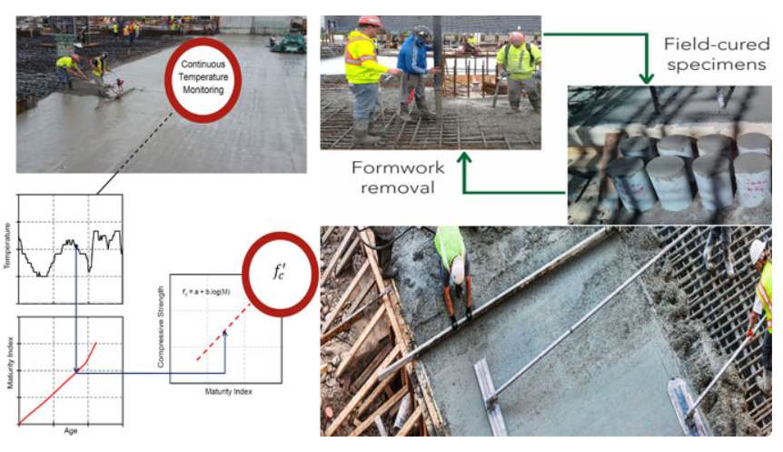
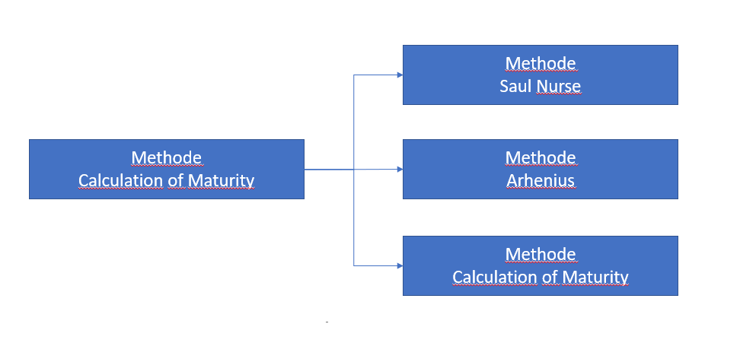
No. | time (s) | Interval Time | Temperature | Ta | Td | M(t)
1 | 0 | 0 | 0 | 12.5 | 5 | 37.5
2 | 5 | 5 | 25
3 | 10 | 5 | 45 | 36.5 |  | 182.5
4 | 15 | 5 | 28
5 | 20 | 5 | 43 | 44 |  | 220
6 | 25 | 5 | 45
 |  | Rata-rata | 31

Data Perhitungan
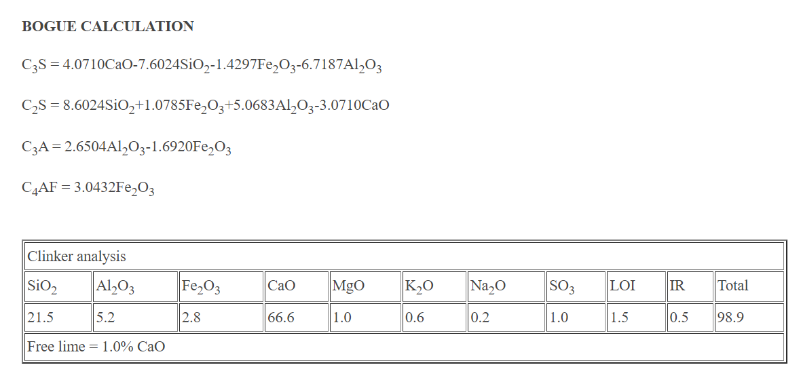
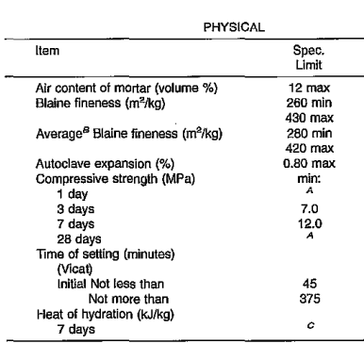
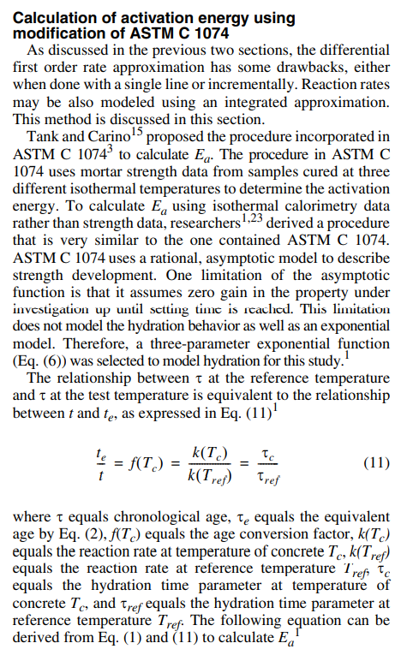
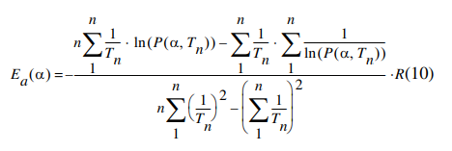
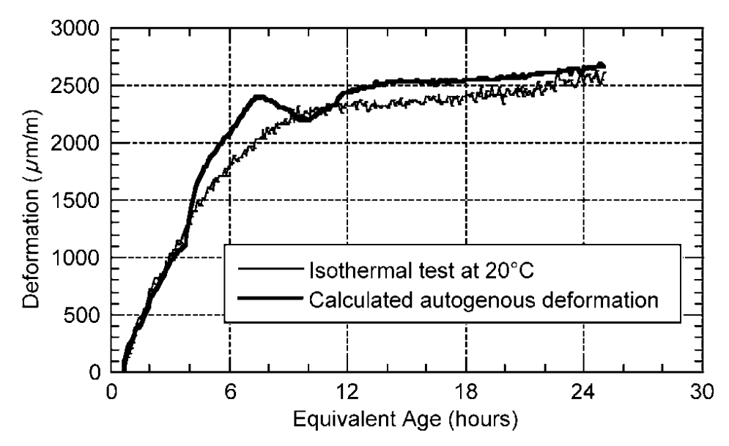
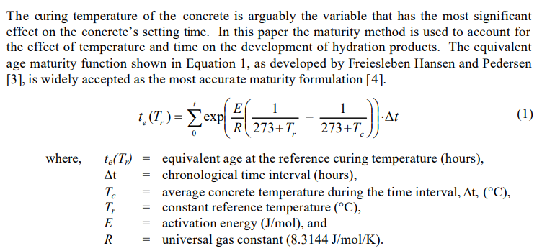
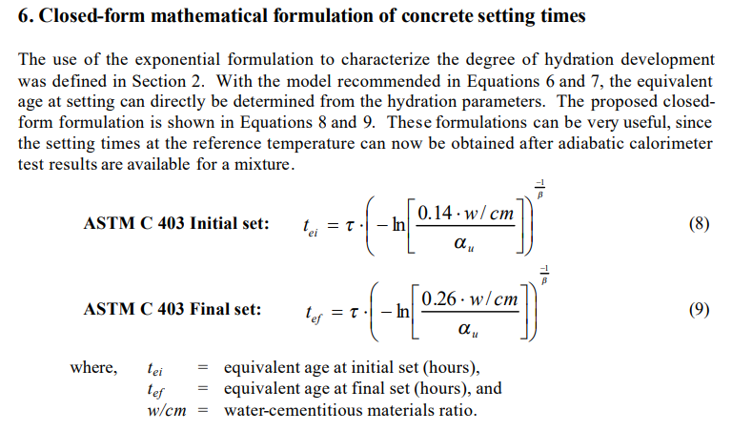
 | Define list |  |  |  |  |  | Penentuan energi aktivasi dan datum temperature |  |  |  |  |  |  |  | K | 8.314
 | Q = Energi aktivasi |  |  |  |  |  |  |  |  |  |  |  |  |  | Jenis semen | Ea | Q
1 | Jenis Semen | Q |  | Mix design Properties | Deformassi | EA | Jenis semen | Kandungan |  |  |  | Karakteristik fisik |  |  | Type 1 | 40500 | 4872
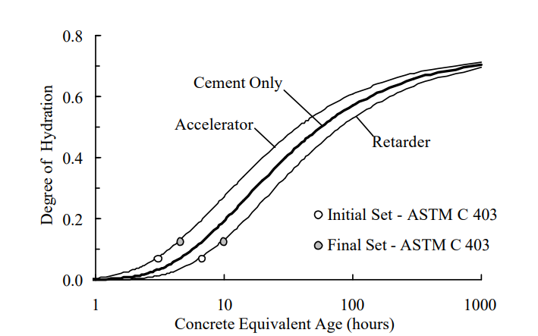
2 | Nilai slump |  |  |  | 0 | 0.75 |  | C3A | C2S | C3S | C4AF | Blaine |  |  | Mix 50% FA 1 | 36700 | 4415
3 | w/c | rasio water to semen |  |  | 100 | 0.88 |  |  |  |  |  |  |  |  | mix 40% FA 2 | 37600 | 4523
4 | Setting time | initial (s) | final (s) |  | 200 | 0.9 | Ea = | 22100 (fe) (Pc3A)^0,3 (PC4AF)^0,25 (Blaine)^0,35 |  |  |  |  |  |  | Mix 50% slag | 39900 | 4800
5 | Nilai konsistensi normal |  |  |  | 300 | 1.3 | fe = | 1-1,05(PFA)(1-(PFACaO/0,4))+0,4Pslag
6 | Ak% | Ah% |  |  | 400 | 1.5 | Q = | Ea/R | R = | 8.314 | kJ/mol C
7 | Berat jenis Ak |  |  |  | 500 | 1.8
8 | Berat jenis Ah |  |  |  | 600 | 2.1 | Jenis semen | Kandungan (req or user input) |  |  |  |  | Karakteristik fisik | Added Pozoland (input user) |  |  | fe | Ea J/mol | Q
9 | Mutu beton fc' | dapat konversi mutu K |  |  | 700 | 2.25 |  | C3A% | C2S% | C3S% | C4AF% | Mineral oksida lain% | Blaine (m2/kg) | FA% | FA/CAO% | Slag%
 |  |  |  |  | 800 | 2.75 | Semen tipe 1/1A | 0.12 | 0.25 | 0.49 | 0.08 | 0.06 | 350 | 0 | 0 | 0 | 1 | 48344.042136 | 5814.7753352
 | Benda uji | Faktor kali |  |  | 900 | 2.8 | Semen tipe 2/2A | 0.06 | 0.29 | 0.46 | 0.11 | 0.08 | 377 | 0 | 0 | 0 | 1 | 43642.065087 | 5249.2260148
 | K 15 x 15 x 15 | 1 |  |  | 1000 | 3.2 | Semen tipe 3/3A |  |  |  |  | 1 | 285 | 0 | 0 | 0 | 1 | 0 | 0
 | K 20 x 20 x 20 | 0.95 |  |  | 1100 | 3.75 | Semen tipe 4 |  |  |  |  | 1 | 311 | 0 | 0 | 0 | 1 | 0 | 0
 | S 15 X 30 | 0.83 |  |  | 1200 | 3.9 | Semen tipe 5 |  |  |  |  | 1 | 320 | 0 | 0 | 0 | 1 | 0 | 0
 | S 10 X 20 |  |  |  | 1300 | 4
 |  |  |  |  | 1400 | 4
 | K (kg/cm2) | fc' (Mpa) | Benda Uji | Faktor | 1500 | 4.2 | Mix design | Konsistensi normal | Setting time |  | User input or program estimate calculation |  |  | Manual user input
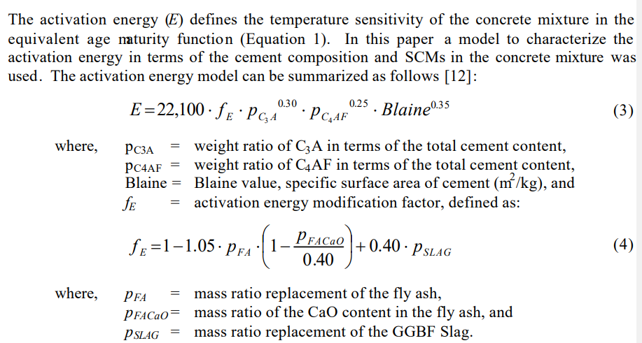
 | 250 | 25 | K 15 x 15 x 15 | 1 | 1600 | 4.23 | w/c | w/c | Initial | final
 |  |  |  |  | 1700 | 4.6
 |  |  |  |  | 1800 | 4.8
 |  |  |  |  | 1900 | 5.1
 |  |  |  |  | 2000 | 5.6 | If calculation |  |  |  |  |  | equivalent age |  | Setting time
 |  |  |  |  | 2100 | 6.1 | Jenis binder | Semen tipe 1/1A | No. | Tr | waktu (t) | interval t (Δt) | te (Tr) | α(te) | Initial | final
 |  |  |  |  | 2200 | 6.5 | Q | 5814.78 | 1 | 25 | 0
 |  |  |  |  | 2300 | 6.9 | Tc |  | 2 | 21 | 5
 |  |  |  |  | 2400 | 7.5 | αu |  | 3 | 24 | 10
 |  |  |  |  | 2300 | 8.7 | w/c |  | 4 | 27 | 15
 |  |  |  |  | 2200 | 9.5 |  |  | i | ... | ...
 |  |  |  |  | 2200 | 10
 |  |  |  |  | 2250 | 10.6
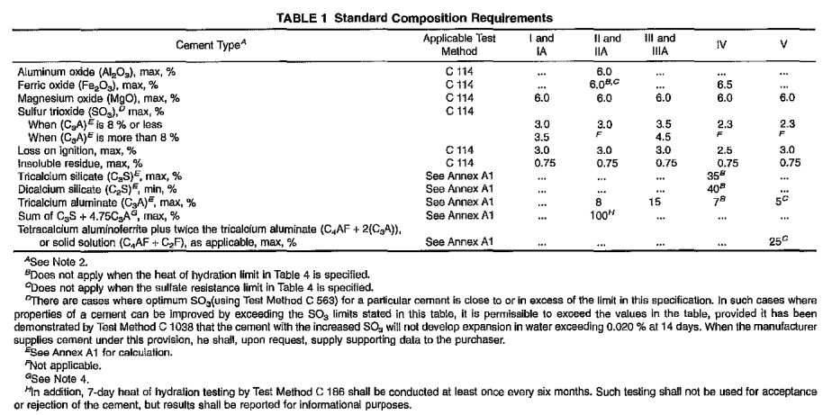
 |  |  |  |  | 2300 | 11.2
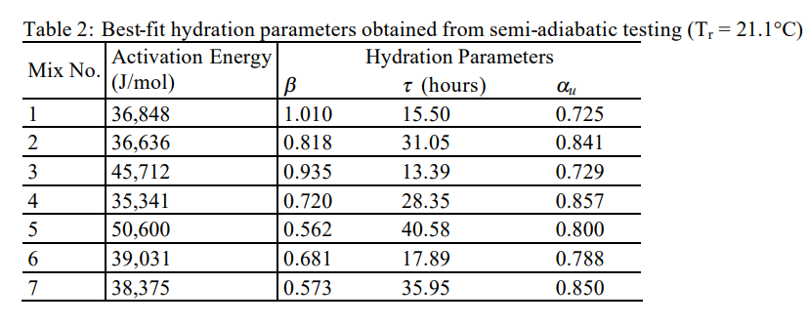
 |  |  |  |  | 2400 | 11.6
 |  |  |  |  | 2460 | 12.4
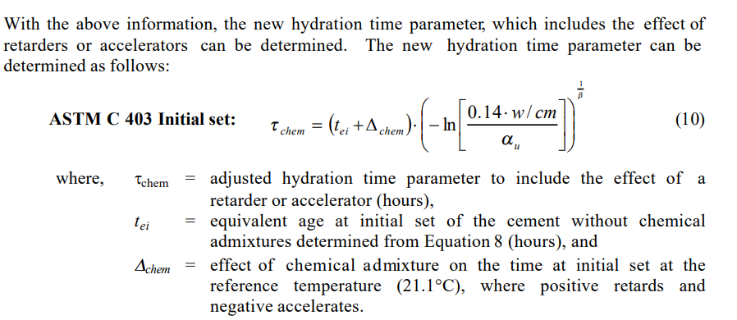
 |  |  |  |  | 2480 | 13 |  |  |  |  |  |  | Other sample
 |  |  |  |  | 2540 | 14.8 |  |  |  |  |  |  | R | 8.314
 |  |  |  |  | 2550 | 18 |  |  |  |  |  |  | Jenis semen | Ea | Q
 |  |  |  |  | 2570 | 20 |  |  |  |  |  |  | Type 1 | 40500 | 4872
 |  |  |  |  | 2650 | 24 |  |  |  |  |  |  | Mix 50% FA 1 | 36700 | 4415
 |  |  |  |  | 2660 | 25 |  |  |  |  |  |  | mix 40% FA 2 | 37600 | 4523
 |  |  |  |  |  |  |  |  |  |  |  |  | Mix 50% slag | 39900 | 4800

Example methode log
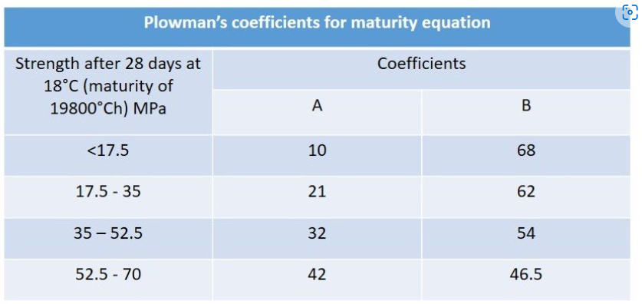
Days | Age (hrs) | Temperature (°C) | Maturity | Strength (Mpa) |  |  |  | Maturity | Log(M) |  |  | Dirrections
 |  |  |  | Specimen 1 | Specimen 2 | Specimen 3 | Average
DAY 01 | 0 | 15 | 0 |  |  |  | - |  |  |  |  | 1 | Fill the temperature column according to readings
 | 0.5 | 15 | 7.5 |  |  |  | - |  |  |  |  | 2 | Fill the specimen strength correspoing to the testing age
 | 1 | 15 | 15 |  |  |  | - |  |  |  |  | 3 | Select the A, B values according to the trendline equation
 | Temperature
0 | 15
0.5 | 15
1 | 15
1.5 | 16
2 | 16
2.5 | 16
3 | 17.5
3.5 | 17.5
4 | 17.5
4.5 | 19
5 | 19
5.5 | 19
6 | 21
6.5 | 21
7 | 21
7.5 | 24
8 | 24
8.5 | 24
9 | 27
9.5 | 27
10 | 27
10.5 | 30
11 | 30
11.5 | 30
12 | 35
12.5 | 35
13 | 35
13.5 | 35
14 | 38
14.5 | 38
15 | 38
15.5 | 38
16 | 41
16.5 | 41
17 | 41
17.5 | 41
18 | 41
18.5 | 41
19 | 41
19.5 | 41
20 | 41
20.5 | 41
21 | 41
21.5 | 41
22 | 41
22.5 | 41
23 | 41
23.5 | 41
24 | 41
24.5 | 44
...
 | 1.5 | 16 | 22.75 |  |  |  | -
 | 2 | 16 | 30.75 |  |  |  | -
 | 2.5 | 16 | 38.75 |  |  |  | -
 | 3 | 17.5 | 47.125 |  |  |  | -
 | 3.5 | 17.5 | 55.875 |  |  |  | -
 | 4 | 17.5 | 64.625 |  |  |  | -
 | 4.5 | 19 | 73.75 |  |  |  | -
 | 5 | 19 | 83.25 |  |  |  | -
 | 5.5 | 19 | 92.75 |  |  |  | -
 | 6 | 21 | 102.75 |  |  |  | -
 | 6.5 | 21 | 113.25 |  |  |  | -
 | 7 | 21 | 123.75 |  |  |  | -
 | 7.5 | 24 | 135 |  |  |  | -
 | 8 | 24 | 147 |  |  |  | -
 | 8.5 | 24 | 159 |  |  |  | -
F = B log(M) + A
 | F=B log(M) + A
4.2846506455 | 35
4.070213397 | 26.666666667
3.8472949674 | 22
3.4895014568 | 12.333333333
2.8661395947 | 4.1666666667
 | 9 | 27 | 171.75 |  |  |  | -
 | 9.5 | 27 | 185.25 |  |  |  | -
 | 10 | 27 | 198.75 |  |  |  | -
 | 10.5 | 30 | 213 |  |  |  | -
 | 11 | 30 | 228 |  |  |  | -
 | 11.5 | 30 | 243 |  |  |  | -
 | 12 | 35 | 259.25 |  |  |  | -
 | 12.5 | 35 | 276.75 |  |  |  | -
 | 13 | 35 | 294.25 |  |  |  | -
 | 13.5 | 35 | 311.75 |  |  |  | -
 | 14 | 38 | 330 |  |  |  | -
 | 14.5 | 38 | 349 |  |  |  | -
 | 15 | 38 | 368 |  |  |  | -
 | 15.5 | 38 | 387 |  |  |  | -
 | 16 | 41 | 406.75 |  |  |  | -
 | 16.5 | 41 | 427.25 |  |  |  | -
 | 17 | 41 | 447.75 |  |  |  | - |  |  | A | -55.55 |  | Type the values in the cell
 | 17.5 | 41 | 468.25 |  |  |  | -
 | 18 | 41 | 488.75 |  |  |  | - |  |  | B | 20.48
 | 18.5 | 41 | 509.25 |  |  |  | -
 | 19 | 41 | 529.75 |  |  |  | -
 | 19.5 | 41 | 550.25 |  |  |  | -
 | 20 | 41 | 570.75 |  |  |  | -
 | 20.5 | 41 | 591.25 |  |  |  | -
 | 21 | 41 | 611.75 |  |  |  | -
 | 21.5 | 41 | 632.25 |  |  |  | -
 | 22 | 41 | 652.75 |  |  |  | -
 | 22.5 | 41 | 673.25 |  |  |  | -
 | 23 | 41 | 693.75 |  |  |  | -
 | 23.5 | 41 | 714.25 |  |  |  | -
 | 24 | 41 | 734.75 | 4 | 4 | 4.5 | 4.2 | 734.75 | 2.87
DAY 02 | 24.5 | 44 | 756 |  |  |  | -
 | 25 | 44 | 778 |  |  |  | -
 | 25.5 | 44 | 800 |  |  |  | -
 | 26 | 44 | 822 |  |  |  | -
 | 26.5 | 44 | 844 |  |  |  | -
 | 27 | 44 | 866 |  |  |  | -
 | 27.5 | 44 | 888 |  |  |  | -
 | 28 | 44 | 910 |  |  |  | -
 | 28.5 | 46 | 932.5 |  |  |  | -
 | 29 | 46 | 955.5 |  |  |  | -
 | 29.5 | 46 | 978.5 |  |  |  | -
 | 30 | 46 | 1001.5 |  |  |  | -
 | 30.5 | 46 | 1024.5 |  |  |  | -
 | 31 | 46 | 1047.5 |  |  |  | -
 | 31.5 | 46 | 1070.5 |  |  |  | -
 | 32 | 46 | 1093.5 |  |  |  | -
 | 32.5 | 48 | 1117 |  |  |  | -
 | 33 | 48 | 1141 |  |  |  | -
 | 33.5 | 48 | 1165 |  |  |  | -
 | 34 | 48 | 1189 |  |  |  | -
 | 34.5 | 48 | 1213 |  |  |  | -
 | 35 | 48 | 1237 |  |  |  | -
 | 35.5 | 48 | 1261 |  |  |  | -
 | 36 | 48 | 1285 |  |  |  | -
 | 36.5 | 48 | 1309 |  |  |  | -
 | 37 | 48 | 1333 |  |  |  | -
 | 37.5 | 48.5 | 1357.125 |  |  |  | -
 | 38 | 48.5 | 1381.375 |  |  |  | -
 | 38.5 | 48.5 | 1405.625 |  |  |  | -
 | 39 | 48.5 | 1429.875 |  |  |  | -
 | 39.5 | 48.5 | 1454.125 |  |  |  | -
 | 40 | 48.5 | 1478.375 |  |  |  | -
 | 40.5 | 48.5 | 1502.625 |  |  |  | -
 | 41 | 48.5 | 1526.875 |  |  |  | -
 | 41.5 | 48.5 | 1551.125 |  |  |  | -
 | 42 | 48.5 | 1575.375 |  |  |  | -
 | 42.5 | 48.5 | 1599.625 |  |  |  | -
 | 43 | 48.5 | 1623.875 |  |  |  | -
 | 43.5 | 48.5 | 1648.125 |  |  |  | -
 | 44 | 48.5 | 1672.375 |  |  |  | -
 | 44.5 | 48.5 | 1696.625 |  |  |  | -
 | 45 | 48.5 | 1720.875 |  |  |  | -
 | 45.5 | 48.5 | 1745.125 |  |  |  | -
 | 46 | 48.5 | 1769.375 |  |  |  | -
 | 46.5 | 50 | 1794 |  |  |  | -
 | 47 | 50 | 1819 |  |  |  | -
 | 47.5 | 50 | 1844 |  |  |  | -
 | 48 | 50 | 1869 |  |  |  | -
DAY 03 | 48.5 | 50 | 1894 |  |  |  | -
 | 49 | 50 | 1919 |  |  |  | -
 | 49.5 | 50 | 1944 |  |  |  | -
 | 50 | 50 | 1969 |  |  |  | -
 | 50.5 | 50 | 1994 |  |  |  | -
 | 51 | 50 | 2019 |  |  |  | -
 | 51.5 | 50.5 | 2044.125 |  |  |  | -
 | 52 | 50.5 | 2069.375 |  |  |  | -
 | 52.5 | 50.5 | 2094.625 |  |  |  | -
 | 53 | 50.5 | 2119.875 |  |  |  | -
 | 53.5 | 50.5 | 2145.125 |  |  |  | -
 | 54 | 50.5 | 2170.375 |  |  |  | -
 | 54.5 | 50.5 | 2195.625 |  |  |  | -
 | 55 | 50.5 | 2220.875 |  |  |  | -
 | 55.5 | 50.5 | 2246.125 |  |  |  | -
 | 56 | 50.5 | 2271.375 |  |  |  | -
 | 56.5 | 50.5 | 2296.625 |  |  |  | -
 | 57 | 50.5 | 2321.875 |  |  |  | -
 | 57.5 | 51 | 2347.25 |  |  |  | -
 | 58 | 51 | 2372.75 |  |  |  | -
 | 58.5 | 51 | 2398.25 |  |  |  | -
 | 59 | 51 | 2423.75 |  |  |  | -
 | 59.5 | 51 | 2449.25 |  |  |  | -
 | 60 | 51 | 2474.75 |  |  |  | -
 | 60.5 | 51 | 2500.25 |  |  |  | -
 | 61 | 51 | 2525.75 |  |  |  | -
 | 61.5 | 51 | 2551.25 |  |  |  | -
 | 62 | 51 | 2576.75 |  |  |  | -
 | 62.5 | 51 | 2602.25 |  |  |  | -
 | 63 | 51 | 2627.75 |  |  |  | -
 | 63.5 | 51 | 2653.25 |  |  |  | -
 | 64 | 51 | 2678.75 |  |  |  | -
 | 64.5 | 51 | 2704.25 |  |  |  | -
 | 65 | 51 | 2729.75 |  |  |  | -
 | 65.5 | 51 | 2755.25 |  |  |  | -
 | 66 | 51 | 2780.75 |  |  |  | -
 | 66.5 | 51 | 2806.25 |  |  |  | -
 | 67 | 51 | 2831.75 |  |  |  | -
 | 67.5 | 51 | 2857.25 |  |  |  | -
 | 68 | 51 | 2882.75 |  |  |  | -
 | 68.5 | 51 | 2908.25 |  |  |  | -
 | 69 | 51 | 2933.75 |  |  |  | -
 | 69.5 | 51 | 2959.25 |  |  |  | -
 | 70 | 51 | 2984.75 |  |  |  | -
 | 70.5 | 51 | 3010.25 |  |  |  | -
 | 71 | 51 | 3035.75 |  |  |  | -
 | 71.5 | 51 | 3061.25 |  |  |  | -
 | 72 | 51 | 3086.75 | 12 | 12 | 13 | 12.3 | 3086.75 | 3.49
DAY 04 | 72.5 | 51 | 3112.25 |  |  |  | -
 | 73 | 51 | 3137.75 |  |  |  | -
 | 73.5 | 51 | 3163.25 |  |  |  | -
 | 74 | 51 | 3188.75 |  |  |  | -
 | 74.5 | 51 | 3214.25 |  |  |  | -
 | 75 | 51 | 3239.75 |  |  |  | -
 | 75.5 | 51 | 3265.25 |  |  |  | -
 | 76 | 51 | 3290.75 |  |  |  | -
 | 76.5 | 51 | 3316.25 |  |  |  | -
 | 77 | 51 | 3341.75 |  |  |  | -
 | 77.5 | 51 | 3367.25 |  |  |  | -
 | 78 | 51 | 3392.75 |  |  |  | -
 | 78.5 | 51 | 3418.25 |  |  |  | -
 | 79 | 51 | 3443.75 |  |  |  | -
 | 79.5 | 51 | 3469.25 |  |  |  | -
 | 80 | 51 | 3494.75 |  |  |  | -
 | 80.5 | 51 | 3520.25 |  |  |  | -
 | 81 | 51 | 3545.75 |  |  |  | -
 | 81.5 | 51 | 3571.25 |  |  |  | -
 | 82 | 51 | 3596.75 |  |  |  | -
 | 82.5 | 51 | 3622.25 |  |  |  | -
 | 83 | 51 | 3647.75 |  |  |  | -
 | 83.5 | 51 | 3673.25 |  |  |  | -
 | 84 | 51 | 3698.75 |  |  |  | -
 | 84.5 | 51 | 3724.25 |  |  |  | -
 | 85 | 51 | 3749.75 |  |  |  | -
 | 85.5 | 51 | 3775.25 |  |  |  | -
 | 86 | 51 | 3800.75 |  |  |  | -
 | 86.5 | 51 | 3826.25 |  |  |  | -
 | 87 | 51 | 3851.75 |  |  |  | -
 | 87.5 | 51 | 3877.25 |  |  |  | -
 | 88 | 51 | 3902.75 |  |  |  | -
 | 88.5 | 51 | 3928.25 |  |  |  | -
 | 89 | 51 | 3953.75 |  |  |  | -
 | 89.5 | 51 | 3979.25 |  |  |  | -
 | 90 | 51 | 4004.75 |  |  |  | -
 | 90.5 | 50 | 4030 |  |  |  | -
 | 91 | 50 | 4055 |  |  |  | -
 | 91.5 | 50 | 4080 |  |  |  | -
 | 92 | 50 | 4105 |  |  |  | -
 | 92.5 | 50 | 4130 |  |  |  | -
 | 93 | 49 | 4154.75 |  |  |  | -
 | 93.5 | 49 | 4179.25 |  |  |  | -
 | 94 | 49 | 4203.75 |  |  |  | -
 | 94.5 | 49 | 4228.25 |  |  |  | -
 | 95 | 49 | 4252.75 |  |  |  | -
 | 95.5 | 49 | 4277.25 |  |  |  | -
 | 96 | 48 | 4301.5 |  |  |  | -
DAY 05 | 96.5 | 48 | 4325.5 |  |  |  | -
 | 97 | 48 | 4349.5 |  |  |  | -
 | 97.5 | 48 | 4373.5 |  |  |  | -
 | 98 | 48 | 4397.5 |  |  |  | -
 | 98.5 | 48 | 4421.5 |  |  |  | -
 | 99 | 48 | 4445.5 |  |  |  | -
 | 99.5 | 47 | 4469.25 |  |  |  | -
 | 100 | 47 | 4492.75 |  |  |  | -
 | 100.5 | 47 | 4516.25 |  |  |  | -
 | 101 | 47 | 4539.75 |  |  |  | -
 | 101.5 | 47 | 4563.25 |  |  |  | -
 | 102 | 46 | 4586.5 |  |  |  | -
 | 102.5 | 46 | 4609.5 |  |  |  | -
 | 103 | 46 | 4632.5 |  |  |  | -
 | 103.5 | 46 | 4655.5 |  |  |  | -
 | 104 | 46 | 4678.5 |  |  |  | -
 | 104.5 | 46 | 4701.5 |  |  |  | -
 | 105 | 44 | 4724 |  |  |  | -
 | 105.5 | 44 | 4746 |  |  |  | -
 | 106 | 44 | 4768 |  |  |  | -
 | 106.5 | 44 | 4790 |  |  |  | -
 | 107 | 44 | 4812 |  |  |  | -
 | 107.5 | 44 | 4834 |  |  |  | -
 | 108 | 44 | 4856 |  |  |  | -
 | 108.5 | 44 | 4878 |  |  |  | -
 | 109 | 44 | 4900 |  |  |  | -
 | 109.5 | 40 | 4921 |  |  |  | -
 | 110 | 40 | 4941 |  |  |  | -
 | 110.5 | 40 | 4961 |  |  |  | -
 | 111 | 40 | 4981 |  |  |  | -
 | 111.5 | 40 | 5001 |  |  |  | -
 | 112 | 40 | 5021 |  |  |  | -
 | 112.5 | 40 | 5041 |  |  |  | -
 | 113 | 40 | 5061 |  |  |  | -
 | 113.5 | 40 | 5081 |  |  |  | -
 | 114 | 40 | 5101 |  |  |  | -
 | 114.5 | 40 | 5121 |  |  |  | -
 | 115 | 40 | 5141 |  |  |  | -
 | 115.5 | 40 | 5161 |  |  |  | -
 | 116 | 40 | 5181 |  |  |  | -
 | 116.5 | 40 | 5201 |  |  |  | -
 | 117 | 38 | 5220.5 |  |  |  | -
 | 117.5 | 38 | 5239.5 |  |  |  | -
 | 118 | 38 | 5258.5 |  |  |  | -
 | 118.5 | 38 | 5277.5 |  |  |  | -
 | 119 | 36 | 5296 |  |  |  | -
 | 119.5 | 36 | 5314 |  |  |  | -
 | 120 | 36 | 5332 |  |  |  | -
DAY 06 | 120.5 | 36 | 5350 |  |  |  | -
 | 121 | 36 | 5368 |  |  |  | -
 | 121.5 | 35 | 5385.75 |  |  |  | -
 | 122 | 35 | 5403.25 |  |  |  | -
 | 122.5 | 35 | 5420.75 |  |  |  | -
 | 123 | 35 | 5438.25 |  |  |  | -
 | 123.5 | 35 | 5455.75 |  |  |  | -
 | 124 | 35 | 5473.25 |  |  |  | -
 | 124.5 | 37 | 5491.25 |  |  |  | -
 | 125 | 37 | 5509.75 |  |  |  | -
 | 125.5 | 37 | 5528.25 |  |  |  | -
 | 126 | 37 | 5546.75 |  |  |  | -
 | 126.5 | 37 | 5565.25 |  |  |  | -
 | 127 | 36 | 5583.5 |  |  |  | -
 | 127.5 | 36 | 5601.5 |  |  |  | -
 | 128 | 36 | 5619.5 |  |  |  | -
 | 128.5 | 36 | 5637.5 |  |  |  | -
 | 129 | 35 | 5655.25 |  |  |  | -
 | 129.5 | 35 | 5672.75 |  |  |  | -
 | 130 | 35 | 5690.25 |  |  |  | -
 | 130.5 | 35 | 5707.75 |  |  |  | -
 | 131 | 35 | 5725.25 |  |  |  | -
 | 131.5 | 35 | 5742.75 |  |  |  | -
 | 132 | 35 | 5760.25 |  |  |  | -
 | 132.5 | 35 | 5777.75 |  |  |  | -
 | 133 | 35 | 5795.25 |  |  |  | -
 | 133.5 | 35 | 5812.75 |  |  |  | -
 | 134 | 36 | 5830.5 |  |  |  | -
 | 134.5 | 36 | 5848.5 |  |  |  | -
 | 135 | 36 | 5866.5 |  |  |  | -
 | 135.5 | 36 | 5884.5 |  |  |  | -
 | 136 | 36 | 5902.5 |  |  |  | -
 | 136.5 | 36 | 5920.5 |  |  |  | -
 | 137 | 36 | 5938.5 |  |  |  | -
 | 137.5 | 36 | 5956.5 |  |  |  | -
 | 138 | 36 | 5974.5 |  |  |  | -
 | 138.5 | 36 | 5992.5 |  |  |  | -
 | 139 | 37 | 6010.75 |  |  |  | -
 | 139.5 | 37 | 6029.25 |  |  |  | -
 | 140 | 37 | 6047.75 |  |  |  | -
 | 140.5 | 37 | 6066.25 |  |  |  | -
 | 141 | 37 | 6084.75 |  |  |  | -
 | 141.5 | 37 | 6103.25 |  |  |  | -
 | 142 | 37 | 6121.75 |  |  |  | -
 | 142.5 | 37 | 6140.25 |  |  |  | -
 | 143 | 37 | 6158.75 |  |  |  | -
 | 143.5 | 37 | 6177.25 |  |  |  | -
 | 144 | 37 | 6195.75 |  |  |  | -
DAY 07 | 144.5 | 37 | 6214.25 |  |  |  | -
 | 145 | 37 | 6232.75 |  |  |  | -
 | 145.5 | 38 | 6251.5 |  |  |  | -
 | 146 | 38 | 6270.5 |  |  |  | -
 | 146.5 | 38 | 6289.5 |  |  |  | -
 | 147 | 38 | 6308.5 |  |  |  | -
 | 147.5 | 38 | 6327.5 |  |  |  | -
 | 148 | 38 | 6346.5 |  |  |  | -
 | 148.5 | 38 | 6365.5 |  |  |  | -
 | 149 | 38 | 6384.5 |  |  |  | -
 | 149.5 | 38 | 6403.5 |  |  |  | -
 | 150 | 38 | 6422.5 |  |  |  | -
 | 150.5 | 38 | 6441.5 |  |  |  | -
 | 151 | 36 | 6460 |  |  |  | -
 | 151.5 | 36 | 6478 |  |  |  | -
 | 152 | 36 | 6496 |  |  |  | -
 | 152.5 | 36 | 6514 |  |  |  | -
 | 153 | 36 | 6532 |  |  |  | -
 | 153.5 | 36 | 6550 |  |  |  | -
 | 154 | 36 | 6568 |  |  |  | -
 | 154.5 | 36 | 6586 |  |  |  | -
 | 155 | 36 | 6604 |  |  |  | -
 | 155.5 | 35 | 6621.75 |  |  |  | -
 | 156 | 35 | 6639.25 |  |  |  | -
 | 156.5 | 35 | 6656.75 |  |  |  | -
 | 157 | 35 | 6674.25 |  |  |  | -
 | 157.5 | 35 | 6691.75 |  |  |  | -
 | 158 | 35 | 6709.25 |  |  |  | -
 | 158.5 | 35 | 6726.75 |  |  |  | -
 | 159 | 35 | 6744.25 |  |  |  | -
 | 159.5 | 35 | 6761.75 |  |  |  | -
 | 160 | 35 | 6779.25 |  |  |  | -
 | 160.5 | 35 | 6796.75 |  |  |  | -
 | 161 | 35 | 6814.25 |  |  |  | -
 | 161.5 | 34 | 6831.5 |  |  |  | -
 | 162 | 34 | 6848.5 |  |  |  | -
 | 162.5 | 34 | 6865.5 |  |  |  | -
 | 163 | 34 | 6882.5 |  |  |  | -
 | 163.5 | 34 | 6899.5 |  |  |  | -
 | 164 | 34 | 6916.5 |  |  |  | -
 | 164.5 | 34 | 6933.5 |  |  |  | -
 | 165 | 34 | 6950.5 |  |  |  | -
 | 165.5 | 34 | 6967.5 |  |  |  | -
 | 166 | 34 | 6984.5 |  |  |  | -
 | 166.5 | 34 | 7001.5 |  |  |  | -
 | 167 | 34 | 7018.5 |  |  |  | -
 | 167.5 | 34 | 7035.5 | 22 | 22 | 22 | 22.0 | 7035.5 | 3.85
 | 168 | 33 | 7052.25 |  |  |  | -
DAY 08 | 169 | 33 | 7085.25 |  |  |  | -
 | 170 | 33 | 7118.25 |  |  |  | -
 | 171 | 33 | 7151.25 |  |  |  | -
 | 172 | 33 | 7184.25 |  |  |  | -
 | 173 | 33 | 7217.25 |  |  |  | -
 | 174 | 33 | 7250.25 |  |  |  | -
 | 175 | 33 | 7283.25 |  |  |  | -
 | 176 | 33 | 7316.25 |  |  |  | -
 | 177 | 33 | 7349.25 |  |  |  | -
 | 178 | 33 | 7382.25 |  |  |  | -
 | 179 | 31 | 7414.25 |  |  |  | -
 | 180 | 31 | 7445.25 |  |  |  | -
 | 181 | 31 | 7476.25 |  |  |  | -
 | 182 | 31 | 7507.25 |  |  |  | -
 | 183 | 31 | 7538.25 |  |  |  | -
 | 184 | 31 | 7569.25 |  |  |  | -
 | 185 | 31 | 7600.25 |  |  |  | -
 | 186 | 31 | 7631.25 |  |  |  | -
 | 187 | 31 | 7662.25 |  |  |  | -
 | 188 | 31 | 7693.25 |  |  |  | -
 | 189 | 31 | 7724.25 |  |  |  | -
 | 190 | 31 | 7755.25 |  |  |  | -
 | 191 | 31 | 7786.25 |  |  |  | -
 | 192 | 31 | 7817.25 |  |  |  | -
DAY 09 | 193 | 31 | 7848.25 |  |  |  | -
 | 194 | 29 | 7878.25 |  |  |  | -
 | 195 | 29 | 7907.25 |  |  |  | -
 | 196 | 29 | 7936.25 |  |  |  | -
 | 197 | 29 | 7965.25 |  |  |  | -
 | 198 | 29 | 7994.25 |  |  |  | -
 | 199 | 29 | 8023.25 |  |  |  | -
 | 200 | 29 | 8052.25 |  |  |  | -
 | 201 | 29 | 8081.25 |  |  |  | -
 | 202 | 29 | 8110.25 |  |  |  | -
 | 203 | 29 | 8139.25 |  |  |  | -
 | 204 | 29 | 8168.25 |  |  |  | -
 | 205 | 29 | 8197.25 |  |  |  | -
 | 206 | 29 | 8226.25 |  |  |  | -
 | 207 | 29 | 8255.25 |  |  |  | -
 | 208 | 28 | 8283.75 |  |  |  | -
 | 209 | 28 | 8311.75 |  |  |  | -
 | 210 | 28 | 8339.75 |  |  |  | -
 | 211 | 28 | 8367.75 |  |  |  | -
 | 212 | 28 | 8395.75 |  |  |  | -
 | 213 | 28 | 8423.75 |  |  |  | -
 | 214 | 28 | 8451.75 |  |  |  | -
 | 215 | 28 | 8479.75 |  |  |  | -
 | 216 | 28 | 8507.75 |  |  |  | -
DAY 10 | 217 | 28 | 8535.75 |  |  |  | -
 | 218 | 28 | 8563.75 |  |  |  | -
 | 219 | 28 | 8591.75 |  |  |  | -
 | 220 | 28 | 8619.75 |  |  |  | -
 | 221 | 28 | 8647.75 |  |  |  | -
 | 222 | 28 | 8675.75 |  |  |  | -
 | 223 | 27 | 8703.25 |  |  |  | -
 | 224 | 27 | 8730.25 |  |  |  | -
 | 225 | 27 | 8757.25 |  |  |  | -
 | 226 | 27 | 8784.25 |  |  |  | -
 | 227 | 27 | 8811.25 |  |  |  | -
 | 228 | 27 | 8838.25 |  |  |  | -
 | 229 | 27 | 8865.25 |  |  |  | -
 | 230 | 27 | 8892.25 |  |  |  | -
 | 231 | 27 | 8919.25 |  |  |  | -
 | 232 | 27 | 8946.25 |  |  |  | -
 | 233 | 27 | 8973.25 |  |  |  | -
 | 234 | 27 | 9000.25 |  |  |  | -
 | 235 | 26 | 9026.75 |  |  |  | -
 | 236 | 26 | 9052.75 |  |  |  | -
 | 237 | 26 | 9078.75 |  |  |  | -
 | 238 | 26 | 9104.75 |  |  |  | -
 | 239 | 26 | 9130.75 |  |  |  | -
 | 240 | 26 | 9156.75 |  |  |  | -
DAY 11 | 241 | 26 | 9182.75 |  |  |  | -
 | 242 | 26 | 9208.75 |  |  |  | -
 | 243 | 26 | 9234.75 |  |  |  | -
 | 244 | 26 | 9260.75 |  |  |  | -
 | 245 | 26 | 9286.75 |  |  |  | -
 | 246 | 27 | 9313.25 |  |  |  | -
 | 247 | 27 | 9340.25 |  |  |  | -
 | 248 | 27 | 9367.25 |  |  |  | -
 | 249 | 27 | 9394.25 |  |  |  | -
 | 250 | 27 | 9421.25 |  |  |  | -
 | 251 | 27 | 9448.25 |  |  |  | -
 | 252 | 27 | 9475.25 |  |  |  | -
 | 253 | 27 | 9502.25 |  |  |  | -
 | 254 | 27 | 9529.25 |  |  |  | -
 | 255 | 28 | 9556.75 |  |  |  | -
 | 256 | 28 | 9584.75 |  |  |  | -
 | 257 | 28 | 9612.75 |  |  |  | -
 | 258 | 28 | 9640.75 |  |  |  | -
 | 259 | 28 | 9668.75 |  |  |  | -
 | 260 | 28 | 9696.75 |  |  |  | -
 | 261 | 28 | 9724.75 |  |  |  | -
 | 262 | 28 | 9752.75 |  |  |  | -
 | 263 | 28 | 9780.75 |  |  |  | -
 | 264 | 28 | 9808.75 |  |  |  | -
DAY 12 | 265 | 28 | 9836.75 |  |  |  | -
 | 266 | 28 | 9864.75 |  |  |  | -
 | 267 | 28 | 9892.75 |  |  |  | -
 | 268 | 28 | 9920.75 |  |  |  | -
 | 269 | 29 | 9949.25 |  |  |  | -
 | 270 | 29 | 9978.25 |  |  |  | -
 | 271 | 29 | 10007.25 |  |  |  | -
 | 272 | 29 | 10036.25 |  |  |  | -
 | 273 | 29 | 10065.25 |  |  |  | -
 | 274 | 29 | 10094.25 |  |  |  | -
 | 275 | 29 | 10123.25 |  |  |  | -
 | 276 | 29 | 10152.25 |  |  |  | -
 | 277 | 29 | 10181.25 |  |  |  | -
 | 278 | 29 | 10210.25 |  |  |  | -
 | 279 | 29 | 10239.25 |  |  |  | -
 | 280 | 29 | 10268.25 |  |  |  | -
 | 281 | 29 | 10297.25 |  |  |  | -
 | 282 | 28 | 10325.75 |  |  |  | -
 | 283 | 28 | 10353.75 |  |  |  | -
 | 284 | 28 | 10381.75 |  |  |  | -
 | 285 | 28 | 10409.75 |  |  |  | -
 | 286 | 28 | 10437.75 |  |  |  | -
 | 287 | 28 | 10465.75 |  |  |  | -
 | 288 | 28 | 10493.75 |  |  |  | -
DAY 13 | 289 | 28 | 10521.75 |  |  |  | -
 | 290 | 28 | 10549.75 |  |  |  | -
 | 291 | 28 | 10577.75 |  |  |  | -
 | 292 | 28 | 10605.75 |  |  |  | -
 | 293 | 28 | 10633.75 |  |  |  | -
 | 294 | 28 | 10661.75 |  |  |  | -
 | 295 | 27 | 10689.25 |  |  |  | -
 | 296 | 27 | 10716.25 |  |  |  | -
 | 297 | 27 | 10743.25 |  |  |  | -
 | 298 | 27 | 10770.25 |  |  |  | -
 | 299 | 27 | 10797.25 |  |  |  | -
 | 300 | 27 | 10824.25 |  |  |  | -
 | 301 | 27 | 10851.25 |  |  |  | -
 | 302 | 27 | 10878.25 |  |  |  | -
 | 303 | 27 | 10905.25 |  |  |  | -
 | 304 | 27 | 10932.25 |  |  |  | -
 | 305 | 27 | 10959.25 |  |  |  | -
 | 306 | 27 | 10986.25 |  |  |  | -
 | 307 | 27 | 11013.25 |  |  |  | -
 | 308 | 27 | 11040.25 |  |  |  | -
 | 309 | 27 | 11067.25 |  |  |  | -
 | 310 | 26 | 11093.75 |  |  |  | -
 | 311 | 26 | 11119.75 |  |  |  | -
 | 312 | 26 | 11145.75 |  |  |  | -
DAY 14 | 313 | 26 | 11171.75 |  |  |  | -
 | 314 | 26 | 11197.75 |  |  |  | -
 | 315 | 26 | 11223.75 |  |  |  | -
 | 316 | 26 | 11249.75 |  |  |  | -
 | 317 | 26 | 11275.75 |  |  |  | -
 | 318 | 26 | 11301.75 |  |  |  | -
 | 319 | 26 | 11327.75 |  |  |  | -
 | 320 | 26 | 11353.75 |  |  |  | -
 | 321 | 26 | 11379.75 |  |  |  | -
 | 322 | 25 | 11405.25 |  |  |  | -
 | 323 | 25 | 11430.25 |  |  |  | -
 | 324 | 25 | 11455.25 |  |  |  | -
 | 325 | 25 | 11480.25 |  |  |  | -
 | 326 | 25 | 11505.25 |  |  |  | -
 | 327 | 25 | 11530.25 |  |  |  | -
 | 328 | 25 | 11555.25 |  |  |  | -
 | 329 | 25 | 11580.25 |  |  |  | -
 | 330 | 25 | 11605.25 |  |  |  | -
 | 331 | 25 | 11630.25 |  |  |  | -
 | 332 | 25 | 11655.25 |  |  |  | -
 | 333 | 25 | 11680.25 |  |  |  | -
 | 334 | 25 | 11705.25 |  |  |  | -
 | 335 | 25 | 11730.25 |  |  |  | -
 | 336 | 24 | 11754.75 | 25 | 27 | 28 | 26.7 | 11754.75 | 4.07
DAY 15 | 337 | 24 | 11778.75 |  |  |  | -
 | 338 | 24 | 11802.75 |  |  |  | -
 | 339 | 24 | 11826.75 |  |  |  | -
 | 340 | 24 | 11850.75 |  |  |  | -
 | 341 | 24 | 11874.75 |  |  |  | -
 | 342 | 24 | 11898.75 |  |  |  | -
 | 343 | 24 | 11922.75 |  |  |  | -
 | 344 | 24 | 11946.75 |  |  |  | -
 | 345 | 24 | 11970.75 |  |  |  | -
 | 346 | 24 | 11994.75 |  |  |  | -
 | 347 | 24 | 12018.75 |  |  |  | -
 | 348 | 24 | 12042.75 |  |  |  | -
 | 349 | 23 | 12066.25 |  |  |  | -
 | 350 | 23 | 12089.25 |  |  |  | -
 | 351 | 23 | 12112.25 |  |  |  | -
 | 352 | 23 | 12135.25 |  |  |  | -
 | 353 | 23 | 12158.25 |  |  |  | -
 | 354 | 23 | 12181.25 |  |  |  | -
 | 355 | 23 | 12204.25 |  |  |  | -
 | 356 | 23 | 12227.25 |  |  |  | -
 | 357 | 23 | 12250.25 |  |  |  | -
 | 358 | 23 | 12273.25 |  |  |  | -
 | 359 | 23 | 12296.25 |  |  |  | -
 | 360 | 23 | 12319.25 |  |  |  | -
DAY 16 | 361 | 22 | 12341.75 |  |  |  | -
 | 362 | 22 | 12363.75 |  |  |  | -
 | 363 | 22 | 12385.75 |  |  |  | -
 | 364 | 22 | 12407.75 |  |  |  | -
 | 365 | 22 | 12429.75 |  |  |  | -
 | 366 | 22 | 12451.75 |  |  |  | -
 | 367 | 22 | 12473.75 |  |  |  | -
 | 368 | 22 | 12495.75 |  |  |  | -
 | 369 | 22 | 12517.75 |  |  |  | -
 | 370 | 22 | 12539.75 |  |  |  | -
 | 371 | 22 | 12561.75 |  |  |  | -
 | 372 | 24 | 12584.75 |  |  |  | -
 | 373 | 24 | 12608.75 |  |  |  | -
 | 374 | 24 | 12632.75 |  |  |  | -
 | 375 | 24 | 12656.75 |  |  |  | -
 | 376 | 24 | 12680.75 |  |  |  | -
 | 377 | 24 | 12704.75 |  |  |  | -
 | 378 | 24 | 12728.75 |  |  |  | -
 | 379 | 24 | 12752.75 |  |  |  | -
 | 380 | 24 | 12776.75 |  |  |  | -
 | 381 | 24 | 12800.75 |  |  |  | -
 | 382 | 24 | 12824.75 |  |  |  | -
 | 383 | 24 | 12848.75 |  |  |  | -
 | 384 | 24 | 12872.75 |  |  |  | -
DAY 17 | 385 | 25 | 12897.25 |  |  |  | -
 | 386 | 25 | 12922.25 |  |  |  | -
 | 387 | 25 | 12947.25 |  |  |  | -
 | 388 | 25 | 12972.25 |  |  |  | -
 | 389 | 25 | 12997.25 |  |  |  | -
 | 390 | 25 | 13022.25 |  |  |  | -
 | 391 | 25 | 13047.25 |  |  |  | -
 | 392 | 25 | 13072.25 |  |  |  | -
 | 393 | 25 | 13097.25 |  |  |  | -
 | 394 | 25 | 13122.25 |  |  |  | -
 | 395 | 25 | 13147.25 |  |  |  | -
 | 396 | 26 | 13172.75 |  |  |  | -
 | 397 | 26 | 13198.75 |  |  |  | -
 | 398 | 26 | 13224.75 |  |  |  | -
 | 399 | 26 | 13250.75 |  |  |  | -
 | 400 | 26 | 13276.75 |  |  |  | -
 | 401 | 26 | 13302.75 |  |  |  | -
 | 402 | 26 | 13328.75 |  |  |  | -
 | 403 | 26 | 13354.75 |  |  |  | -
 | 404 | 26 | 13380.75 |  |  |  | -
 | 405 | 26 | 13406.75 |  |  |  | -
 | 406 | 26 | 13432.75 |  |  |  | -
 | 407 | 26 | 13458.75 |  |  |  | -
 | 408 | 27 | 13485.25 |  |  |  | -
DAY 18 | 409 | 27 | 13512.25 |  |  |  | -
 | 410 | 27 | 13539.25 |  |  |  | -
 | 411 | 27 | 13566.25 |  |  |  | -
 | 412 | 27 | 13593.25 |  |  |  | -
 | 413 | 27 | 13620.25 |  |  |  | -
 | 414 | 27 | 13647.25 |  |  |  | -
 | 415 | 27 | 13674.25 |  |  |  | -
 | 416 | 27 | 13701.25 |  |  |  | -
 | 417 | 27 | 13728.25 |  |  |  | -
 | 418 | 26 | 13754.75 |  |  |  | -
 | 419 | 26 | 13780.75 |  |  |  | -
 | 420 | 26 | 13806.75 |  |  |  | -
 | 421 | 26 | 13832.75 |  |  |  | -
 | 422 | 26 | 13858.75 |  |  |  | -
 | 423 | 26 | 13884.75 |  |  |  | -
 | 424 | 26 | 13910.75 |  |  |  | -
 | 425 | 26 | 13936.75 |  |  |  | -
 | 426 | 26 | 13962.75 |  |  |  | -
 | 427 | 26 | 13988.75 |  |  |  | -
 | 428 | 25 | 14014.25 |  |  |  | -
 | 429 | 25 | 14039.25 |  |  |  | -
 | 430 | 25 | 14064.25 |  |  |  | -
 | 431 | 25 | 14089.25 |  |  |  | -
 | 432 | 25 | 14114.25 |  |  |  | -
DAY 19 | 433 | 25 | 14139.25 |  |  |  | -
 | 434 | 25 | 14164.25 |  |  |  | -
 | 435 | 25 | 14189.25 |  |  |  | -
 | 436 | 25 | 14214.25 |  |  |  | -
 | 437 | 25 | 14239.25 |  |  |  | -
 | 438 | 25 | 14264.25 |  |  |  | -
 | 439 | 24 | 14288.75 |  |  |  | -
 | 440 | 24 | 14312.75 |  |  |  | -
 | 441 | 24 | 14336.75 |  |  |  | -
 | 442 | 24 | 14360.75 |  |  |  | -
 | 443 | 24 | 14384.75 |  |  |  | -
 | 444 | 24 | 14408.75 |  |  |  | -
 | 445 | 24 | 14432.75 |  |  |  | -
 | 446 | 24 | 14456.75 |  |  |  | -
 | 447 | 24 | 14480.75 |  |  |  | -
 | 448 | 24 | 14504.75 |  |  |  | -
 | 449 | 23 | 14528.25 |  |  |  | -
 | 450 | 23 | 14551.25 |  |  |  | -
 | 451 | 23 | 14574.25 |  |  |  | -
 | 452 | 23 | 14597.25 |  |  |  | -
 | 453 | 23 | 14620.25 |  |  |  | -
 | 454 | 23 | 14643.25 |  |  |  | -
 | 455 | 23 | 14666.25 |  |  |  | -
 | 456 | 23 | 14689.25 |  |  |  | -
DAY 20 | 457 | 23 | 14712.25 |  |  |  | -
 | 458 | 23 | 14735.25 |  |  |  | -
 | 459 | 23 | 14758.25 |  |  |  | -
 | 460 | 22 | 14780.75 |  |  |  | -
 | 461 | 22 | 14802.75 |  |  |  | -
 | 462 | 22 | 14824.75 |  |  |  | -
 | 463 | 22 | 14846.75 |  |  |  | -
 | 464 | 22 | 14868.75 |  |  |  | -
 | 465 | 22 | 14890.75 |  |  |  | -
 | 466 | 22 | 14912.75 |  |  |  | -
 | 467 | 22 | 14934.75 |  |  |  | -
 | 468 | 22 | 14956.75 |  |  |  | -
 | 469 | 22 | 14978.75 |  |  |  | -
 | 470 | 22 | 15000.75 |  |  |  | -
 | 471 | 21 | 15022.25 |  |  |  | -
 | 472 | 21 | 15043.25 |  |  |  | -
 | 473 | 21 | 15064.25 |  |  |  | -
 | 474 | 21 | 15085.25 |  |  |  | -
 | 475 | 21 | 15106.25 |  |  |  | -
 | 476 | 21 | 15127.25 |  |  |  | -
 | 477 | 21 | 15148.25 |  |  |  | -
 | 478 | 21 | 15169.25 |  |  |  | -
 | 479 | 21 | 15190.25 |  |  |  | -
 | 480 | 21 | 15211.25 |  |  |  | -
DAY 21 | 481 | 21 | 15232.25 |  |  |  | -
 | 482 | 20 | 15252.75 |  |  |  | -
 | 483 | 20 | 15272.75 |  |  |  | -
 | 484 | 20 | 15292.75 |  |  |  | -
 | 485 | 20 | 15312.75 |  |  |  | -
 | 486 | 20 | 15332.75 |  |  |  | -
 | 487 | 20 | 15352.75 |  |  |  | -
 | 488 | 20 | 15372.75 |  |  |  | -
 | 489 | 20 | 15392.75 |  |  |  | -
 | 490 | 20 | 15412.75 |  |  |  | -
 | 491 | 20 | 15432.75 |  |  |  | -
 | 492 | 20 | 15452.75 |  |  |  | -
 | 493 | 19 | 15472.25 |  |  |  | -
 | 494 | 19 | 15491.25 |  |  |  | -
 | 495 | 19 | 15510.25 |  |  |  | -
 | 496 | 19 | 15529.25 |  |  |  | -
 | 497 | 19 | 15548.25 |  |  |  | -
 | 498 | 20 | 15567.75 |  |  |  | -
 | 499 | 20 | 15587.75 |  |  |  | -
 | 500 | 20 | 15607.75 |  |  |  | -
 | 501 | 20 | 15627.75 |  |  |  | -
 | 502 | 20 | 15647.75 |  |  |  | -
 | 503 | 20 | 15667.75 |  |  |  | -
 | 504 | 20 | 15687.75 |  |  |  | -
DAY 22 | 505 | 20 | 15707.75 |  |  |  | -
 | 506 | 20 | 15727.75 |  |  |  | -
 | 507 | 20 | 15747.75 |  |  |  | -
 | 508 | 21 | 15768.25 |  |  |  | -
 | 509 | 21 | 15789.25 |  |  |  | -
 | 510 | 21 | 15810.25 |  |  |  | -
 | 511 | 21 | 15831.25 |  |  |  | -
 | 512 | 21 | 15852.25 |  |  |  | -
 | 513 | 21 | 15873.25 |  |  |  | -
 | 514 | 21 | 15894.25 |  |  |  | -
 | 515 | 21 | 15915.25 |  |  |  | -
 | 516 | 21 | 15936.25 |  |  |  | -
 | 517 | 21 | 15957.25 |  |  |  | -
 | 518 | 21 | 15978.25 |  |  |  | -
 | 519 | 21 | 15999.25 |  |  |  | -
 | 520 | 22 | 16020.75 |  |  |  | -
 | 521 | 22 | 16042.75 |  |  |  | -
 | 522 | 22 | 16064.75 |  |  |  | -
 | 523 | 22 | 16086.75 |  |  |  | -
 | 524 | 22 | 16108.75 |  |  |  | -
 | 525 | 22 | 16130.75 |  |  |  | -
 | 526 | 22 | 16152.75 |  |  |  | -
 | 527 | 22 | 16174.75 |  |  |  | -
 | 528 | 22 | 16196.75 |  |  |  | -
DAY 23 | 529 | 22 | 16218.75 |  |  |  | -
 | 530 | 22 | 16240.75 |  |  |  | -
 | 531 | 22 | 16262.75 |  |  |  | -
 | 532 | 22 | 16284.75 |  |  |  | -
 | 533 | 23 | 16307.25 |  |  |  | -
 | 534 | 23 | 16330.25 |  |  |  | -
 | 535 | 23 | 16353.25 |  |  |  | -
 | 536 | 23 | 16376.25 |  |  |  | -
 | 537 | 23 | 16399.25 |  |  |  | -
 | 538 | 23 | 16422.25 |  |  |  | -
 | 539 | 23 | 16445.25 |  |  |  | -
 | 540 | 23 | 16468.25 |  |  |  | -
 | 541 | 23 | 16491.25 |  |  |  | -
 | 542 | 23 | 16514.25 |  |  |  | -
 | 543 | 23 | 16537.25 |  |  |  | -
 | 544 | 24 | 16560.75 |  |  |  | -
 | 545 | 24 | 16584.75 |  |  |  | -
 | 546 | 24 | 16608.75 |  |  |  | -
 | 547 | 24 | 16632.75 |  |  |  | -
 | 548 | 24 | 16656.75 |  |  |  | -
 | 549 | 24 | 16680.75 |  |  |  | -
 | 550 | 24 | 16704.75 |  |  |  | -
 | 551 | 24 | 16728.75 |  |  |  | -
 | 552 | 24 | 16752.75 |  |  |  | -
DAY 24 | 553 | 24 | 16776.75 |  |  |  | -
 | 554 | 24 | 16800.75 |  |  |  | -
 | 555 | 24 | 16824.75 |  |  |  | -
 | 556 | 24 | 16848.75 |  |  |  | -
 | 557 | 25 | 16873.25 |  |  |  | -
 | 558 | 25 | 16898.25 |  |  |  | -
 | 559 | 25 | 16923.25 |  |  |  | -
 | 560 | 25 | 16948.25 |  |  |  | -
 | 561 | 25 | 16973.25 |  |  |  | -
 | 562 | 25 | 16998.25 |  |  |  | -
 | 563 | 25 | 17023.25 |  |  |  | -
 | 564 | 24 | 17047.75 |  |  |  | -
 | 565 | 24 | 17071.75 |  |  |  | -
 | 566 | 24 | 17095.75 |  |  |  | -
 | 567 | 24 | 17119.75 |  |  |  | -
 | 568 | 24 | 17143.75 |  |  |  | -
 | 569 | 24 | 17167.75 |  |  |  | -
 | 570 | 24 | 17191.75 |  |  |  | -
 | 571 | 24 | 17215.75 |  |  |  | -
 | 572 | 24 | 17239.75 |  |  |  | -
 | 573 | 24 | 17263.75 |  |  |  | -
 | 574 | 24 | 17287.75 |  |  |  | -
 | 575 | 24 | 17311.75 |  |  |  | -
 | 576 | 24 | 17335.75 |  |  |  | -
DAY 25 | 577 | 24 | 17359.75 |  |  |  | -
 | 578 | 23 | 17383.25 |  |  |  | -
 | 579 | 23 | 17406.25 |  |  |  | -
 | 580 | 23 | 17429.25 |  |  |  | -
 | 581 | 23 | 17452.25 |  |  |  | -
 | 582 | 23 | 17475.25 |  |  |  | -
 | 583 | 23 | 17498.25 |  |  |  | -
 | 584 | 23 | 17521.25 |  |  |  | -
 | 585 | 23 | 17544.25 |  |  |  | -
 | 586 | 23 | 17567.25 |  |  |  | -
 | 587 | 23 | 17590.25 |  |  |  | -
 | 588 | 23 | 17613.25 |  |  |  | -
 | 589 | 23 | 17636.25 |  |  |  | -
 | 590 | 22 | 17658.75 |  |  |  | -
 | 591 | 22 | 17680.75 |  |  |  | -
 | 592 | 22 | 17702.75 |  |  |  | -
 | 593 | 22 | 17724.75 |  |  |  | -
 | 594 | 22 | 17746.75 |  |  |  | -
 | 595 | 22 | 17768.75 |  |  |  | -
 | 596 | 22 | 17790.75 |  |  |  | -
 | 597 | 22 | 17812.75 |  |  |  | -
 | 598 | 22 | 17834.75 |  |  |  | -
 | 599 | 22 | 17856.75 |  |  |  | -
 | 600 | 21 | 17878.25 |  |  |  | -
DAY 26 | 601 | 21 | 17899.25 |  |  |  | -
 | 602 | 21 | 17920.25 |  |  |  | -
 | 603 | 21 | 17941.25 |  |  |  | -
 | 604 | 21 | 17962.25 |  |  |  | -
 | 605 | 21 | 17983.25 |  |  |  | -
 | 606 | 21 | 18004.25 |  |  |  | -
 | 607 | 21 | 18025.25 |  |  |  | -
 | 608 | 21 | 18046.25 |  |  |  | -
 | 609 | 21 | 18067.25 |  |  |  | -
 | 610 | 21 | 18088.25 |  |  |  | -
 | 611 | 21 | 18109.25 |  |  |  | -
 | 612 | 20 | 18129.75 |  |  |  | -
 | 613 | 20 | 18149.75 |  |  |  | -
 | 614 | 20 | 18169.75 |  |  |  | -
 | 615 | 20 | 18189.75 |  |  |  | -
 | 616 | 20 | 18209.75 |  |  |  | -
 | 617 | 20 | 18229.75 |  |  |  | -
 | 618 | 20 | 18249.75 |  |  |  | -
 | 619 | 20 | 18269.75 |  |  |  | -
 | 620 | 20 | 18289.75 |  |  |  | -
 | 621 | 19 | 18309.25 |  |  |  | -
 | 622 | 19 | 18328.25 |  |  |  | -
 | 623 | 19 | 18347.25 |  |  |  | -
 | 624 | 19 | 18366.25 |  |  |  | -
...

Lanjutan metode log
A | B | Days | Age (hrs) | Temperature (°C) | Maturity | Strength (MPa)
 |  |  |  |  |  |  | Dirrections: | Input the concrete temperature at site to the corresponding time
-55.55 | 20.48 | DAY 01 | 0 | 15 | 0
 | Compressive Strength
0 | 0.00
0.5 | 0.00
1 | 0.00
1.5 | 0.00
2 | 0.00
2.5 | 0.00
3 | 0.00
3.5 | 0.00
4 | 0.00
4.5 | 0.00
5 | 0.00
5.5 | 0.00
6 | 0.00
6.5 | 0.00
7 | 0.00
7.5 | 0.00
8 | 0.00
8.5 | 0.00
9 | 0.00
9.5 | 0.00
10 | 0.00
10.5 | 0.00
11 | 0.00
11.5 | 0.00
12 | 0.00
12.5 | 0.00
13 | 0.00
13.5 | 0.00
14 | 0.00
14.5 | 0.00
15 | 0.00
15.5 | 0.00
16 | 0.00
16.5 | 0.00
17 | 0.00
17.5 | 0.00
18 | 0.24
18.5 | 0.53
19 | 0.81
19.5 | 1.08
20 | 1.35
20.5 | 1.60
21 | 1.85
21.5 | 2.09
22 | 2.33
22.5 | 2.56
23 | 2.78
23.5 | 3.00
24 | 3.21
24.5 | 3.42
...
 |  |  | 0.5 | 16 | 7.75 | 0.00
 |  |  | 1 | 17 | 16 | 0.00
 |  |  | 1.5 | 18 | 24.75 | 0.00
 |  |  | 2 | 19 | 34 | 0.00
 |  |  | 2.5 | 20 | 43.75 | 0.00
 |  |  | 3 | 21 | 54 | 0.00
 |  |  | 3.5 | 22 | 64.75 | 0.00
 |  |  | 4 | 23 | 76 | 0.00
 |  |  | 4.5 | 24 | 87.75 | 0.00
 |  |  | 5 | 25 | 100 | 0.00
 |  |  | 5.5 | 26 | 112.75 | 0.00
 |  |  | 6 | 27 | 126 | 0.00
 |  |  | 6.5 | 28 | 139.75 | 0.00
 |  |  | 7 | 29 | 154 | 0.00
 |  |  | 7.5 | 30 | 168.75 | 0.00
 |  |  | 8 | 31 | 184 | 0.00
 |  |  | 8.5 | 32 | 199.75 | 0.00
 |  |  | 9 | 33 | 216 | 0.00
 |  |  | 9.5 | 34 | 232.75 | 0.00
 |  |  | 10 | 35 | 250 | 0.00
 |  |  | 10.5 | 35 | 267.5 | 0.00
 |  |  | 11 | 35 | 285 | 0.00
 |  |  | 11.5 | 35 | 302.5 | 0.00
 |  |  | 12 | 35 | 320 | 0.00
 |  |  | 12.5 | 35 | 337.5 | 0.00
 |  |  | 13 | 35 | 355 | 0.00
 |  |  | 13.5 | 35 | 372.5 | 0.00
 |  |  | 14 | 35 | 390 | 0.00
 |  |  | 14.5 | 35 | 407.5 | 0.00
 |  |  | 15 | 35 | 425 | 0.00
 |  |  | 15.5 | 35 | 442.5 | 0.00
 |  |  | 16 | 35 | 460 | 0.00
 |  |  | 16.5 | 35 | 477.5 | 0.00
 |  |  | 17 | 35 | 495 | 0.00
 |  |  | 17.5 | 35 | 512.5 | 0.00
 |  |  | 18 | 35 | 530 | 0.24
 |  |  | 18.5 | 35 | 547.5 | 0.53
 |  |  | 19 | 35 | 565 | 0.81
 |  |  | 19.5 | 35 | 582.5 | 1.08
 |  |  | 20 | 35 | 600 | 1.35
 |  |  | 20.5 | 35 | 617.5 | 1.60
 |  |  | 21 | 35 | 635 | 1.85
 |  |  | 21.5 | 35 | 652.5 | 2.09
 |  |  | 22 | 35 | 670 | 2.33
 |  |  | 22.5 | 35 | 687.5 | 2.56
 |  |  | 23 | 35 | 705 | 2.78
 |  |  | 23.5 | 35 | 722.5 | 3.00
 |  |  | 24 | 35 | 740 | 3.21
 |  | DAY 02 | 24.5 | 35 | 757.5 | 3.42
 |  |  | 25 | 35 | 775 | 3.62
 |  |  | 25.5 | 35 | 792.5 | 3.82
 |  |  | 26 | 35 | 810 | 4.02
 |  |  | 26.5 | 35 | 827.5 | 4.21
 |  |  | 27 | 35 | 845 | 4.39
 |  |  | 27.5 | 35 | 862.5 | 4.57
 |  |  | 28 | 35 | 880 | 4.75
 |  |  | 28.5 | 35 | 897.5 | 4.93
 |  |  | 29 | 35 | 915 | 5.10
 |  |  | 29.5 | 35 | 932.5 | 5.27
 |  |  | 30 | 35 | 950 | 5.43
 |  |  | 30.5 | 35 | 967.5 | 5.60
 |  |  | 31 | 35 | 985 | 5.76
 |  |  | 31.5 | 35 | 1002.5 | 5.91
 |  |  | 32 | 35 | 1020 | 6.07
 |  |  | 32.5 | 35 | 1037.5 | 6.22
 |  |  | 33 | 35 | 1055 | 6.37
 |  |  | 33.5 | 35 | 1072.5 | 6.51
 |  |  | 34 | 35 | 1090 | 6.66
 |  |  | 34.5 | 35 | 1107.5 | 6.80
 |  |  | 35 | 35 | 1125 | 6.94
 |  |  | 35.5 | 35 | 1142.5 | 7.07
 |  |  | 36 | 35 | 1160 | 7.21
 |  |  | 36.5 | 35 | 1177.5 | 7.34
 |  |  | 37 | 35 | 1195 | 7.47
 |  |  | 37.5 | 35 | 1212.5 | 7.60
 |  |  | 38 | 35 | 1230 | 7.73
 |  |  | 38.5 | 35 | 1247.5 | 7.86
 |  |  | 39 | 35 | 1265 | 7.98
 |  |  | 39.5 | 35 | 1282.5 | 8.10
 |  |  | 40 | 35 | 1300 | 8.22
 |  |  | 40.5 | 35 | 1317.5 | 8.34
 |  |  | 41 | 35 | 1335 | 8.46
 |  |  | 41.5 | 35 | 1352.5 | 8.58
 |  |  | 42 | 35 | 1370 | 8.69
 |  |  | 42.5 | 35 | 1387.5 | 8.80
 |  |  | 43 | 35 | 1405 | 8.91
 |  |  | 43.5 | 35 | 1422.5 | 9.02
 |  |  | 44 | 35 | 1440 | 9.13
 |  |  | 44.5 | 35 | 1457.5 | 9.24
 |  |  | 45 | 35 | 1475 | 9.35
 |  |  | 45.5 | 35 | 1492.5 | 9.45
 |  |  | 46 | 35 | 1510 | 9.56
 |  |  | 46.5 | 35 | 1527.5 | 9.66
 |  |  | 47 | 35 | 1545 | 9.76
 |  |  | 47.5 | 35 | 1562.5 | 9.86
 |  |  | 48 | 35 | 1580 | 9.96
 |  | DAY 03 | 48.5 | 35 | 1597.5 | 10.06
 |  |  | 49 | 35 | 1615 | 10.15
 |  |  | 49.5 | 35 | 1632.5 | 10.25
 |  |  | 50 | 35 | 1650 | 10.34
 |  |  | 50.5 | 35 | 1667.5 | 10.44
 |  |  | 51 | 35 | 1685 | 10.53
 |  |  | 51.5 | 35 | 1702.5 | 10.62
 |  |  | 52 | 35 | 1720 | 10.71
 |  |  | 52.5 | 35 | 1737.5 | 10.80
 |  |  | 53 | 35 | 1755 | 10.89
 |  |  | 53.5 | 35 | 1772.5 | 10.98
 |  |  | 54 | 35 | 1790 | 11.07
 |  |  | 54.5 | 35 | 1807.5 | 11.15
 |  |  | 55 | 35 | 1825 | 11.24
 |  |  | 55.5 | 35 | 1842.5 | 11.33
 |  |  | 56 | 35 | 1860 | 11.41
 |  |  | 56.5 | 35 | 1877.5 | 11.49
 |  |  | 57 | 35 | 1895 | 11.58
 |  |  | 57.5 | 35 | 1912.5 | 11.66
 |  |  | 58 | 35 | 1930 | 11.74
 |  |  | 58.5 | 35 | 1947.5 | 11.82
 |  |  | 59 | 35 | 1965 | 11.90
 |  |  | 59.5 | 35 | 1982.5 | 11.98
 |  |  | 60 | 35 | 2000 | 12.06
 |  |  | 60.5 | 35 | 2017.5 | 12.13
 |  |  | 61 | 35 | 2035 | 12.21
 |  |  | 61.5 | 35 | 2052.5 | 12.29
 |  |  | 62 | 35 | 2070 | 12.36
 |  |  | 62.5 | 35 | 2087.5 | 12.44
 |  |  | 63 | 35 | 2105 | 12.51
 |  |  | 63.5 | 35 | 2122.5 | 12.58
 |  |  | 64 | 35 | 2140 | 12.66
 |  |  | 64.5 | 35 | 2157.5 | 12.73
 |  |  | 65 | 35 | 2175 | 12.80
 |  |  | 65.5 | 35 | 2192.5 | 12.87
 |  |  | 66 | 35 | 2210 | 12.94
 |  |  | 66.5 | 35 | 2227.5 | 13.01
 |  |  | 67 | 35 | 2245 | 13.08
 |  |  | 67.5 | 35 | 2262.5 | 13.15
 |  |  | 68 | 35 | 2280 | 13.22
 |  |  | 68.5 | 35 | 2297.5 | 13.29
 |  |  | 69 | 35 | 2315 | 13.36
 |  |  | 69.5 | 35 | 2332.5 | 13.42
 |  |  | 70 | 35 | 2350 | 13.49
 |  |  | 70.5 | 35 | 2367.5 | 13.56
 |  |  | 71 | 35 | 2385 | 13.62
 |  |  | 71.5 | 35 | 2402.5 | 13.69
 |  |  | 72 | 35 | 2420 | 13.75
 |  | DAY 04 | 72.5 | 35 | 2437.5 | 13.81
 |  |  | 73 | 35 | 2455 | 13.88
 |  |  | 73.5 | 35 | 2472.5 | 13.94
 |  |  | 74 | 35 | 2490 | 14.00
 |  |  | 74.5 | 35 | 2507.5 | 14.07
 |  |  | 75 | 35 | 2525 | 14.13
 |  |  | 75.5 | 35 | 2542.5 | 14.19
 |  |  | 76 | 35 | 2560 | 14.25
 |  |  | 76.5 | 35 | 2577.5 | 14.31
 |  |  | 77 | 35 | 2595 | 14.37
 |  |  | 77.5 | 35 | 2612.5 | 14.43
 |  |  | 78 | 35 | 2630 | 14.49
 |  |  | 78.5 | 35 | 2647.5 | 14.55
 |  |  | 79 | 35 | 2665 | 14.61
 |  |  | 79.5 | 35 | 2682.5 | 14.67
 |  |  | 80 | 35 | 2700 | 14.72
 |  |  | 80.5 | 35 | 2717.5 | 14.78
 |  |  | 81 | 35 | 2735 | 14.84
 |  |  | 81.5 | 35 | 2752.5 | 14.90
 |  |  | 82 | 35 | 2770 | 14.95
 |  |  | 82.5 | 35 | 2787.5 | 15.01
 |  |  | 83 | 35 | 2805 | 15.06
 |  |  | 83.5 | 35 | 2822.5 | 15.12
 |  |  | 84 | 35 | 2840 | 15.17
 |  |  | 84.5 | 35 | 2857.5 | 15.23
 |  |  | 85 | 35 | 2875 | 15.28
 |  |  | 85.5 | 35 | 2892.5 | 15.34
 |  |  | 86 | 35 | 2910 | 15.39
 |  |  | 86.5 | 35 | 2927.5 | 15.44
 |  |  | 87 | 35 | 2945 | 15.50
 |  |  | 87.5 | 35 | 2962.5 | 15.55
 |  |  | 88 | 35 | 2980 | 15.60
 |  |  | 88.5 | 35 | 2997.5 | 15.65
 |  |  | 89 | 35 | 3015 | 15.71
 |  |  | 89.5 | 35 | 3032.5 | 15.76
 |  |  | 90 | 35 | 3050 | 15.81
 |  |  | 90.5 | 35 | 3067.5 | 15.86
 |  |  | 91 | 35 | 3085 | 15.91
 |  |  | 91.5 | 35 | 3102.5 | 15.96
 |  |  | 92 | 35 | 3120 | 16.01
 |  |  | 92.5 | 35 | 3137.5 | 16.06
 |  |  | 93 | 35 | 3155 | 16.11
 |  |  | 93.5 | 35 | 3172.5 | 16.16
 |  |  | 94 | 35 | 3190 | 16.21
 |  |  | 94.5 | 35 | 3207.5 | 16.26
 |  |  | 95 | 35 | 3225 | 16.30
 |  |  | 95.5 | 35 | 3242.5 | 16.35
 |  |  | 96 | 35 | 3260 | 16.40
 |  | DAY 05 | 96.5 | 35 | 3277.5 | 16.45
 |  |  | 97 | 35 | 3295 | 16.50
 |  |  | 97.5 | 35 | 3312.5 | 16.54
 |  |  | 98 | 35 | 3330 | 16.59
 |  |  | 98.5 | 35 | 3347.5 | 16.64
 |  |  | 99 | 35 | 3365 | 16.68
 |  |  | 99.5 | 35 | 3382.5 | 16.73
 |  |  | 100 | 35 | 3400 | 16.77
 |  |  | 100.5 | 35 | 3417.5 | 16.82
 |  |  | 101 | 35 | 3435 | 16.87
 |  |  | 101.5 | 35 | 3452.5 | 16.91
 |  |  | 102 | 35 | 3470 | 16.96
 |  |  | 102.5 | 35 | 3487.5 | 17.00
 |  |  | 103 | 35 | 3505 | 17.05
 |  |  | 103.5 | 35 | 3522.5 | 17.09
 |  |  | 104 | 35 | 3540 | 17.13
 |  |  | 104.5 | 35 | 3557.5 | 17.18
 |  |  | 105 | 35 | 3575 | 17.22
 |  |  | 105.5 | 35 | 3592.5 | 17.26
 |  |  | 106 | 35 | 3610 | 17.31
 |  |  | 106.5 | 35 | 3627.5 | 17.35
 |  |  | 107 | 35 | 3645 | 17.39
 |  |  | 107.5 | 35 | 3662.5 | 17.44
 |  |  | 108 | 35 | 3680 | 17.48
 |  |  | 108.5 | 35 | 3697.5 | 17.52
 |  |  | 109 | 35 | 3715 | 17.56
 |  |  | 109.5 | 35 | 3732.5 | 17.60
 |  |  | 110 | 35 | 3750 | 17.65
 |  |  | 110.5 | 35 | 3767.5 | 17.69
 |  |  | 111 | 35 | 3785 | 17.73
 |  |  | 111.5 | 35 | 3802.5 | 17.77
 |  |  | 112 | 35 | 3820 | 17.81
 |  |  | 112.5 | 35 | 3837.5 | 17.85
 |  |  | 113 | 35 | 3855 | 17.89
 |  |  | 113.5 | 35 | 3872.5 | 17.93
 |  |  | 114 | 35 | 3890 | 17.97
 |  |  | 114.5 | 35 | 3907.5 | 18.01
 |  |  | 115 | 35 | 3925 | 18.05
 |  |  | 115.5 | 35 | 3942.5 | 18.09
 |  |  | 116 | 35 | 3960 | 18.13
 |  |  | 116.5 | 35 | 3977.5 | 18.17
 |  |  | 117 | 35 | 3995 | 18.21
 |  |  | 117.5 | 35 | 4012.5 | 18.25
 |  |  | 118 | 35 | 4030 | 18.29
 |  |  | 118.5 | 35 | 4047.5 | 18.33
 |  |  | 119 | 35 | 4065 | 18.36
 |  |  | 119.5 | 35 | 4082.5 | 18.40
 |  |  | 120 | 35 | 4100 | 18.44
 |  | DAY 06 | 120.5 | 35 | 4117.5 | 18.48
 |  |  | 121 | 35 | 4135 | 18.52
 |  |  | 121.5 | 35 | 4152.5 | 18.55
 |  |  | 122 | 35 | 4170 | 18.59
 |  |  | 122.5 | 35 | 4187.5 | 18.63
 |  |  | 123 | 35 | 4205 | 18.66
 |  |  | 123.5 | 35 | 4222.5 | 18.70
 |  |  | 124 | 35 | 4240 | 18.74
 |  |  | 124.5 | 35 | 4257.5 | 18.78
 |  |  | 125 | 35 | 4275 | 18.81
 |  |  | 125.5 | 35 | 4292.5 | 18.85
 |  |  | 126 | 35 | 4310 | 18.88
 |  |  | 126.5 | 35 | 4327.5 | 18.92
 |  |  | 127 | 35 | 4345 | 18.96
 |  |  | 127.5 | 35 | 4362.5 | 18.99
 |  |  | 128 | 35 | 4380 | 19.03
 |  |  | 128.5 | 35 | 4397.5 | 19.06
 |  |  | 129 | 35 | 4415 | 19.10
 |  |  | 129.5 | 35 | 4432.5 | 19.13
 |  |  | 130 | 35 | 4450 | 19.17
 |  |  | 130.5 | 35 | 4467.5 | 19.20
 |  |  | 131 | 35 | 4485 | 19.24
 |  |  | 131.5 | 35 | 4502.5 | 19.27
 |  |  | 132 | 35 | 4520 | 19.31
 |  |  | 132.5 | 35 | 4537.5 | 19.34
 |  |  | 133 | 35 | 4555 | 19.38
 |  |  | 133.5 | 35 | 4572.5 | 19.41
 |  |  | 134 | 35 | 4590 | 19.44
 |  |  | 134.5 | 35 | 4607.5 | 19.48
 |  |  | 135 | 35 | 4625 | 19.51
 |  |  | 135.5 | 35 | 4642.5 | 19.55
 |  |  | 136 | 35 | 4660 | 19.58
 |  |  | 136.5 | 35 | 4677.5 | 19.61
 |  |  | 137 | 35 | 4695 | 19.65
 |  |  | 137.5 | 35 | 4712.5 | 19.68
 |  |  | 138 | 35 | 4730 | 19.71
 |  |  | 138.5 | 35 | 4747.5 | 19.74
 |  |  | 139 | 35 | 4765 | 19.78
 |  |  | 139.5 | 35 | 4782.5 | 19.81
 |  |  | 140 | 35 | 4800 | 19.84
 |  |  | 140.5 | 35 | 4817.5 | 19.87
 |  |  | 141 | 35 | 4835 | 19.91
 |  |  | 141.5 | 35 | 4852.5 | 19.94
 |  |  | 142 | 35 | 4870 | 19.97
 |  |  | 142.5 | 35 | 4887.5 | 20.00
 |  |  | 143 | 35 | 4905 | 20.03
 |  |  | 143.5 | 35 | 4922.5 | 20.07
 |  |  | 144 | 35 | 4940 | 20.10
 |  | DAY 07 | 144.5 | 35 | 4957.5 | 20.13
 |  |  | 145 | 35 | 4975 | 20.16
 |  |  | 145.5 | 35 | 4992.5 | 20.19
 |  |  | 146 | 35 | 5010 | 20.22
 |  |  | 146.5 | 35 | 5027.5 | 20.25
 |  |  | 147 | 35 | 5045 | 20.28
 |  |  | 147.5 | 35 | 5062.5 | 20.32
 |  |  | 148 | 35 | 5080 | 20.35
 |  |  | 148.5 | 35 | 5097.5 | 20.38
 |  |  | 149 | 35 | 5115 | 20.41
 |  |  | 149.5 | 35 | 5132.5 | 20.44
 |  |  | 150 | 35 | 5150 | 20.47
 |  |  | 150.5 | 35 | 5167.5 | 20.50
 |  |  | 151 | 35 | 5185 | 20.53
 |  |  | 151.5 | 35 | 5202.5 | 20.56
 |  |  | 152 | 35 | 5220 | 20.59
 |  |  | 152.5 | 35 | 5237.5 | 20.62
 |  |  | 153 | 35 | 5255 | 20.65
 |  |  | 153.5 | 35 | 5272.5 | 20.68
 |  |  | 154 | 35 | 5290 | 20.71
 |  |  | 154.5 | 35 | 5307.5 | 20.74
 |  |  | 155 | 35 | 5325 | 20.77
 |  |  | 155.5 | 35 | 5342.5 | 20.79
 |  |  | 156 | 35 | 5360 | 20.82
 |  |  | 156.5 | 35 | 5377.5 | 20.85
 |  |  | 157 | 35 | 5395 | 20.88
 |  |  | 157.5 | 35 | 5412.5 | 20.91
 |  |  | 158 | 35 | 5430 | 20.94
 |  |  | 158.5 | 35 | 5447.5 | 20.97
 |  |  | 159 | 35 | 5465 | 21.00
 |  |  | 159.5 | 35 | 5482.5 | 21.02
 |  |  | 160 | 35 | 5500 | 21.05
 |  |  | 160.5 | 35 | 5517.5 | 21.08
 |  |  | 161 | 35 | 5535 | 21.11
 |  |  | 161.5 | 35 | 5552.5 | 21.14
 |  |  | 162 | 35 | 5570 | 21.17
 |  |  | 162.5 | 35 | 5587.5 | 21.19
 |  |  | 163 | 35 | 5605 | 21.22
 |  |  | 163.5 | 35 | 5622.5 | 21.25
 |  |  | 164 | 35 | 5640 | 21.28
 |  |  | 164.5 | 35 | 5657.5 | 21.30
 |  |  | 165 | 35 | 5675 | 21.33
 |  |  | 165.5 | 35 | 5692.5 | 21.36
 |  |  | 166 | 35 | 5710 | 21.39
 |  |  | 166.5 | 35 | 5727.5 | 21.41
 |  |  | 167 | 35 | 5745 | 21.44
 |  |  | 167.5 | 35 | 5762.5 | 21.47
 |  |  | 168 | 35 | 5780 | 21.49
 |  | DAY 08 | 169 | 35 | 5815 | 21.55
 |  |  | 170 | 35 | 5850 | 21.60
 |  |  | 171 | 35 | 5885 | 21.65
 |  |  | 172 | 35 | 5920 | 21.71
 |  |  | 173 | 35 | 5955 | 21.76
 |  |  | 174 | 35 | 5990 | 21.81
 |  |  | 175 | 35 | 6025 | 21.86
 |  |  | 176 | 35 | 6060 | 21.92
 |  |  | 177 | 35 | 6095 | 21.97
 |  |  | 178 | 35 | 6130 | 22.02
 |  |  | 179 | 35 | 6165 | 22.07
 |  |  | 180 | 35 | 6200 | 22.12
 |  |  | 181 | 35 | 6235 | 22.17
 |  |  | 182 | 35 | 6270 | 22.22
 |  |  | 183 | 35 | 6305 | 22.27
 |  |  | 184 | 35 | 6340 | 22.32
 |  |  | 185 | 35 | 6375 | 22.37
 |  |  | 186 | 35 | 6410 | 22.41
 |  |  | 187 | 35 | 6445 | 22.46
 |  |  | 188 | 35 | 6480 | 22.51
 |  |  | 189 | 35 | 6515 | 22.56
 |  |  | 190 | 35 | 6550 | 22.61
 |  |  | 191 | 35 | 6585 | 22.65
 |  |  | 192 | 35 | 6620 | 22.70
 |  | DAY 09 | 193 | 35 | 6655 | 22.75
 |  |  | 194 | 35 | 6690 | 22.79
 |  |  | 195 | 35 | 6725 | 22.84
 |  |  | 196 | 35 | 6760 | 22.89
 |  |  | 197 | 35 | 6795 | 22.93
 |  |  | 198 | 35 | 6830 | 22.98
 |  |  | 199 | 35 | 6865 | 23.02
 |  |  | 200 | 35 | 6900 | 23.07
 |  |  | 201 | 35 | 6935 | 23.11
 |  |  | 202 | 35 | 6970 | 23.16
 |  |  | 203 | 35 | 7005 | 23.20
 |  |  | 204 | 35 | 7040 | 23.25
 |  |  | 205 | 35 | 7075 | 23.29
 |  |  | 206 | 35 | 7110 | 23.34
 |  |  | 207 | 35 | 7145 | 23.38
 |  |  | 208 | 35 | 7180 | 23.42
 |  |  | 209 | 35 | 7215 | 23.47
 |  |  | 210 | 35 | 7250 | 23.51
 |  |  | 211 | 35 | 7285 | 23.55
 |  |  | 212 | 35 | 7320 | 23.60
 |  |  | 213 | 35 | 7355 | 23.64
 |  |  | 214 | 35 | 7390 | 23.68
 |  |  | 215 | 35 | 7425 | 23.72
 |  |  | 216 | 35 | 7460 | 23.76
 |  | DAY 10 | 217 | 35 | 7495 | 23.81
 |  |  | 218 | 35 | 7530 | 23.85
 |  |  | 219 | 35 | 7565 | 23.89
 |  |  | 220 | 35 | 7600 | 23.93
 |  |  | 221 | 35 | 7635 | 23.97
 |  |  | 222 | 35 | 7670 | 24.01
 |  |  | 223 | 35 | 7705 | 24.05
 |  |  | 224 | 35 | 7740 | 24.09
 |  |  | 225 | 35 | 7775 | 24.13
 |  |  | 226 | 35 | 7810 | 24.17
 |  |  | 227 | 35 | 7845 | 24.21
 |  |  | 228 | 35 | 7880 | 24.25
 |  |  | 229 | 35 | 7915 | 24.29
 |  |  | 230 | 35 | 7950 | 24.33
 |  |  | 231 | 35 | 7985 | 24.37
 |  |  | 232 | 35 | 8020 | 24.41
 |  |  | 233 | 35 | 8055 | 24.45
 |  |  | 234 | 35 | 8090 | 24.48
 |  |  | 235 | 35 | 8125 | 24.52
 |  |  | 236 | 35 | 8160 | 24.56
 |  |  | 237 | 35 | 8195 | 24.60
 |  |  | 238 | 35 | 8230 | 24.64
 |  |  | 239 | 35 | 8265 | 24.68
 |  |  | 240 | 35 | 8300 | 24.71
 |  | DAY 11 | 241 | 35 | 8335 | 24.75
 |  |  | 242 | 35 | 8370 | 24.79
 |  |  | 243 | 35 | 8405 | 24.82
 |  |  | 244 | 35 | 8440 | 24.86
 |  |  | 245 | 35 | 8475 | 24.90
 |  |  | 246 | 35 | 8510 | 24.93
 |  |  | 247 | 35 | 8545 | 24.97
 |  |  | 248 | 35 | 8580 | 25.01
 |  |  | 249 | 35 | 8615 | 25.04
 |  |  | 250 | 35 | 8650 | 25.08
 |  |  | 251 | 35 | 8685 | 25.12
 |  |  | 252 | 35 | 8720 | 25.15
 |  |  | 253 | 35 | 8755 | 25.19
 |  |  | 254 | 35 | 8790 | 25.22
 |  |  | 255 | 35 | 8825 | 25.26
 |  |  | 256 | 35 | 8860 | 25.29
 |  |  | 257 | 35 | 8895 | 25.33
 |  |  | 258 | 35 | 8930 | 25.36
 |  |  | 259 | 35 | 8965 | 25.40
 |  |  | 260 | 35 | 9000 | 25.43
 |  |  | 261 | 35 | 9035 | 25.47
 |  |  | 262 | 35 | 9070 | 25.50
 |  |  | 263 | 35 | 9105 | 25.54
 |  |  | 264 | 35 | 9140 | 25.57
 |  | DAY 12 | 265 | 35 | 9175 | 25.60
 |  |  | 266 | 35 | 9210 | 25.64
 |  |  | 267 | 35 | 9245 | 25.67
 |  |  | 268 | 35 | 9280 | 25.71
 |  |  | 269 | 35 | 9315 | 25.74
 |  |  | 270 | 35 | 9350 | 25.77
 |  |  | 271 | 35 | 9385 | 25.81
 |  |  | 272 | 35 | 9420 | 25.84
 |  |  | 273 | 35 | 9455 | 25.87
 |  |  | 274 | 35 | 9490 | 25.90
 |  |  | 275 | 35 | 9525 | 25.94
 |  |  | 276 | 35 | 9560 | 25.97
 |  |  | 277 | 35 | 9595 | 26.00
 |  |  | 278 | 35 | 9630 | 26.03
 |  |  | 279 | 35 | 9665 | 26.07
 |  |  | 280 | 35 | 9700 | 26.10
 |  |  | 281 | 35 | 9735 | 26.13
 |  |  | 282 | 35 | 9770 | 26.16
 |  |  | 283 | 35 | 9805 | 26.19
 |  |  | 284 | 35 | 9840 | 26.23
 |  |  | 285 | 35 | 9875 | 26.26
 |  |  | 286 | 35 | 9910 | 26.29
 |  |  | 287 | 35 | 9945 | 26.32
 |  |  | 288 | 35 | 9980 | 26.35
 |  | DAY 13 | 289 | 35 | 10015 | 26.38
 |  |  | 290 | 35 | 10050 | 26.41
 |  |  | 291 | 35 | 10085 | 26.45
 |  |  | 292 | 35 | 10120 | 26.48
 |  |  | 293 | 35 | 10155 | 26.51
 |  |  | 294 | 35 | 10190 | 26.54
 |  |  | 295 | 35 | 10225 | 26.57
 |  |  | 296 | 35 | 10260 | 26.60
 |  |  | 297 | 35 | 10295 | 26.63
 |  |  | 298 | 35 | 10330 | 26.66
 |  |  | 299 | 35 | 10365 | 26.69
 |  |  | 300 | 35 | 10400 | 26.72
 |  |  | 301 | 35 | 10435 | 26.75
 |  |  | 302 | 35 | 10470 | 26.78
 |  |  | 303 | 35 | 10505 | 26.81
 |  |  | 304 | 35 | 10540 | 26.84
 |  |  | 305 | 35 | 10575 | 26.87
 |  |  | 306 | 35 | 10610 | 26.90
 |  |  | 307 | 35 | 10645 | 26.93
 |  |  | 308 | 35 | 10680 | 26.96
 |  |  | 309 | 35 | 10715 | 26.98
 |  |  | 310 | 35 | 10750 | 27.01
 |  |  | 311 | 35 | 10785 | 27.04
 |  |  | 312 | 35 | 10820 | 27.07
 |  | DAY 14 | 313 | 35 | 10855 | 27.10
 |  |  | 314 | 35 | 10890 | 27.13
 |  |  | 315 | 35 | 10925 | 27.16
 |  |  | 316 | 35 | 10960 | 27.19
 |  |  | 317 | 35 | 10995 | 27.21
 |  |  | 318 | 35 | 11030 | 27.24
 |  |  | 319 | 35 | 11065 | 27.27
 |  |  | 320 | 35 | 11100 | 27.30
 |  |  | 321 | 35 | 11135 | 27.33
 |  |  | 322 | 35 | 11170 | 27.35
 |  |  | 323 | 35 | 11205 | 27.38
 |  |  | 324 | 35 | 11240 | 27.41
 |  |  | 325 | 35 | 11275 | 27.44
 |  |  | 326 | 35 | 11310 | 27.46
 |  |  | 327 | 35 | 11345 | 27.49
 |  |  | 328 | 35 | 11380 | 27.52
 |  |  | 329 | 35 | 11415 | 27.55
 |  |  | 330 | 35 | 11450 | 27.57
 |  |  | 331 | 35 | 11485 | 27.60
 |  |  | 332 | 35 | 11520 | 27.63
 |  |  | 333 | 35 | 11555 | 27.66
 |  |  | 334 | 35 | 11590 | 27.68
 |  |  | 335 | 35 | 11625 | 27.71
 |  |  | 336 | 35 | 11660 | 27.74
 |  | DAY 15 | 337 | 35 | 11695 | 27.76
 |  |  | 338 | 35 | 11730 | 27.79
 |  |  | 339 | 35 | 11765 | 27.82
 |  |  | 340 | 35 | 11800 | 27.84
 |  |  | 341 | 35 | 11835 | 27.87
 |  |  | 342 | 35 | 11870 | 27.89
 |  |  | 343 | 35 | 11905 | 27.92
 |  |  | 344 | 35 | 11940 | 27.95
 |  |  | 345 | 35 | 11975 | 27.97
 |  |  | 346 | 35 | 12010 | 28.00
 |  |  | 347 | 35 | 12045 | 28.02
 |  |  | 348 | 35 | 12080 | 28.05
 |  |  | 349 | 35 | 12115 | 28.08
 |  |  | 350 | 35 | 12150 | 28.10
 |  |  | 351 | 35 | 12185 | 28.13
 |  |  | 352 | 35 | 12220 | 28.15
 |  |  | 353 | 35 | 12255 | 28.18
 |  |  | 354 | 35 | 12290 | 28.20
 |  |  | 355 | 35 | 12325 | 28.23
 |  |  | 356 | 35 | 12360 | 28.25
 |  |  | 357 | 35 | 12395 | 28.28
 |  |  | 358 | 35 | 12430 | 28.30
 |  |  | 359 | 35 | 12465 | 28.33
 |  |  | 360 | 35 | 12500 | 28.35
 |  | DAY 16 | 361 | 35 | 12535 | 28.38
 |  |  | 362 | 35 | 12570 | 28.40
 |  |  | 363 | 35 | 12605 | 28.43
 |  |  | 364 | 35 | 12640 | 28.45
 |  |  | 365 | 35 | 12675 | 28.48
 |  |  | 366 | 35 | 12710 | 28.50
 |  |  | 367 | 35 | 12745 | 28.53
 |  |  | 368 | 35 | 12780 | 28.55
 |  |  | 369 | 35 | 12815 | 28.58
 |  |  | 370 | 35 | 12850 | 28.60
 |  |  | 371 | 35 | 12885 | 28.62
 |  |  | 372 | 35 | 12920 | 28.65
 |  |  | 373 | 35 | 12955 | 28.67
 |  |  | 374 | 35 | 12990 | 28.70
 |  |  | 375 | 35 | 13025 | 28.72
 |  |  | 376 | 35 | 13060 | 28.74
 |  |  | 377 | 35 | 13095 | 28.77
 |  |  | 378 | 35 | 13130 | 28.79
 |  |  | 379 | 35 | 13165 | 28.82
 |  |  | 380 | 35 | 13200 | 28.84
 |  |  | 381 | 35 | 13235 | 28.86
 |  |  | 382 | 35 | 13270 | 28.89
 |  |  | 383 | 35 | 13305 | 28.91
 |  |  | 384 | 35 | 13340 | 28.93
 |  | DAY 17 | 385 | 35 | 13375 | 28.96
 |  |  | 386 | 35 | 13410 | 28.98
 |  |  | 387 | 35 | 13445 | 29.00
 |  |  | 388 | 35 | 13480 | 29.03
 |  |  | 389 | 35 | 13515 | 29.05
 |  |  | 390 | 35 | 13550 | 29.07
 |  |  | 391 | 35 | 13585 | 29.10
 |  |  | 392 | 35 | 13620 | 29.12
 |  |  | 393 | 35 | 13655 | 29.14
 |  |  | 394 | 35 | 13690 | 29.16
 |  |  | 395 | 35 | 13725 | 29.19
 |  |  | 396 | 35 | 13760 | 29.21
 |  |  | 397 | 35 | 13795 | 29.23
 |  |  | 398 | 35 | 13830 | 29.25
 |  |  | 399 | 35 | 13865 | 29.28
 |  |  | 400 | 35 | 13900 | 29.30
 |  |  | 401 | 35 | 13935 | 29.32
 |  |  | 402 | 35 | 13970 | 29.34
 |  |  | 403 | 35 | 14005 | 29.37
 |  |  | 404 | 35 | 14040 | 29.39
 |  |  | 405 | 35 | 14075 | 29.41
 |  |  | 406 | 35 | 14110 | 29.43
 |  |  | 407 | 35 | 14145 | 29.45
 |  |  | 408 | 35 | 14180 | 29.48
 |  | DAY 18 | 409 | 35 | 14215 | 29.50
 |  |  | 410 | 35 | 14250 | 29.52
 |  |  | 411 | 35 | 14285 | 29.54
 |  |  | 412 | 35 | 14320 | 29.56
 |  |  | 413 | 35 | 14355 | 29.59
 |  |  | 414 | 35 | 14390 | 29.61
 |  |  | 415 | 35 | 14425 | 29.63
 |  |  | 416 | 35 | 14460 | 29.65
 |  |  | 417 | 35 | 14495 | 29.67
 |  |  | 418 | 35 | 14530 | 29.69
 |  |  | 419 | 35 | 14565 | 29.71
 |  |  | 420 | 35 | 14600 | 29.74
 |  |  | 421 | 35 | 14635 | 29.76
 |  |  | 422 | 35 | 14670 | 29.78
 |  |  | 423 | 35 | 14705 | 29.80
 |  |  | 424 | 35 | 14740 | 29.82
 |  |  | 425 | 35 | 14775 | 29.84
 |  |  | 426 | 35 | 14810 | 29.86
 |  |  | 427 | 35 | 14845 | 29.88
 |  |  | 428 | 35 | 14880 | 29.90
 |  |  | 429 | 35 | 14915 | 29.93
 |  |  | 430 | 35 | 14950 | 29.95
 |  |  | 431 | 35 | 14985 | 29.97
 |  |  | 432 | 35 | 15020 | 29.99
 |  | DAY 19 | 433 | 35 | 15055 | 30.01
 |  |  | 434 | 35 | 15090 | 30.03
 |  |  | 435 | 35 | 15125 | 30.05
 |  |  | 436 | 35 | 15160 | 30.07
 |  |  | 437 | 35 | 15195 | 30.09
 |  |  | 438 | 35 | 15230 | 30.11
 |  |  | 439 | 35 | 15265 | 30.13
 |  |  | 440 | 35 | 15300 | 30.15
 |  |  | 441 | 35 | 15335 | 30.17
 |  |  | 442 | 35 | 15370 | 30.19
 |  |  | 443 | 35 | 15405 | 30.21
 |  |  | 444 | 35 | 15440 | 30.23
 |  |  | 445 | 35 | 15475 | 30.25
 |  |  | 446 | 35 | 15510 | 30.27
 |  |  | 447 | 35 | 15545 | 30.29
 |  |  | 448 | 35 | 15580 | 30.31
 |  |  | 449 | 35 | 15615 | 30.33
 |  |  | 450 | 35 | 15650 | 30.35
 |  |  | 451 | 35 | 15685 | 30.37
 |  |  | 452 | 35 | 15720 | 30.39
 |  |  | 453 | 35 | 15755 | 30.41
 |  |  | 454 | 35 | 15790 | 30.43
 |  |  | 455 | 35 | 15825 | 30.45
 |  |  | 456 | 35 | 15860 | 30.47
 |  | DAY 20 | 457 | 35 | 15895 | 30.49
 |  |  | 458 | 35 | 15930 | 30.51
 |  |  | 459 | 35 | 15965 | 30.53
 |  |  | 460 | 35 | 16000 | 30.55
 |  |  | 461 | 35 | 16035 | 30.57
 |  |  | 462 | 35 | 16070 | 30.59
 |  |  | 463 | 35 | 16105 | 30.61
 |  |  | 464 | 35 | 16140 | 30.63
 |  |  | 465 | 35 | 16175 | 30.65
 |  |  | 466 | 35 | 16210 | 30.67
 |  |  | 467 | 35 | 16245 | 30.69
 |  |  | 468 | 35 | 16280 | 30.70
 |  |  | 469 | 35 | 16315 | 30.72
 |  |  | 470 | 35 | 16350 | 30.74
 |  |  | 471 | 35 | 16385 | 30.76
 |  |  | 472 | 35 | 16420 | 30.78
 |  |  | 473 | 35 | 16455 | 30.80
 |  |  | 474 | 35 | 16490 | 30.82
 |  |  | 475 | 35 | 16525 | 30.84
 |  |  | 476 | 35 | 16560 | 30.86
 |  |  | 477 | 35 | 16595 | 30.88
 |  |  | 478 | 35 | 16630 | 30.89
 |  |  | 479 | 35 | 16665 | 30.91
 |  |  | 480 | 35 | 16700 | 30.93
 |  | DAY 21 | 481 | 35 | 16735 | 30.95
 |  |  | 482 | 35 | 16770 | 30.97
 |  |  | 483 | 35 | 16805 | 30.99
 |  |  | 484 | 35 | 16840 | 31.01
 |  |  | 485 | 35 | 16875 | 31.02
 |  |  | 486 | 35 | 16910 | 31.04
 |  |  | 487 | 35 | 16945 | 31.06
 |  |  | 488 | 35 | 16980 | 31.08
 |  |  | 489 | 35 | 17015 | 31.10
 |  |  | 490 | 35 | 17050 | 31.12
 |  |  | 491 | 35 | 17085 | 31.13
 |  |  | 492 | 35 | 17120 | 31.15
 |  |  | 493 | 35 | 17155 | 31.17
 |  |  | 494 | 35 | 17190 | 31.19
 |  |  | 495 | 35 | 17225 | 31.21
 |  |  | 496 | 35 | 17260 | 31.22
 |  |  | 497 | 35 | 17295 | 31.24
 |  |  | 498 | 35 | 17330 | 31.26
 |  |  | 499 | 35 | 17365 | 31.28
 |  |  | 500 | 35 | 17400 | 31.30
 |  |  | 501 | 35 | 17435 | 31.31
 |  |  | 502 | 35 | 17470 | 31.33
 |  |  | 503 | 35 | 17505 | 31.35
 |  |  | 504 | 35 | 17540 | 31.37
 |  | DAY 22 | 505 | 35 | 17575 | 31.39
 |  |  | 506 | 35 | 17610 | 31.40
 |  |  | 507 | 35 | 17645 | 31.42
 |  |  | 508 | 35 | 17680 | 31.44
 |  |  | 509 | 35 | 17715 | 31.46
 |  |  | 510 | 35 | 17750 | 31.47
 |  |  | 511 | 35 | 17785 | 31.49
 |  |  | 512 | 35 | 17820 | 31.51
 |  |  | 513 | 35 | 17855 | 31.53
 |  |  | 514 | 35 | 17890 | 31.54
 |  |  | 515 | 35 | 17925 | 31.56
 |  |  | 516 | 35 | 17960 | 31.58
 |  |  | 517 | 35 | 17995 | 31.60
 |  |  | 518 | 35 | 18030 | 31.61
 |  |  | 519 | 35 | 18065 | 31.63
 |  |  | 520 | 35 | 18100 | 31.65
 |  |  | 521 | 35 | 18135 | 31.66
 |  |  | 522 | 35 | 18170 | 31.68
 |  |  | 523 | 35 | 18205 | 31.70
 |  |  | 524 | 35 | 18240 | 31.72
 |  |  | 525 | 35 | 18275 | 31.73
 |  |  | 526 | 35 | 18310 | 31.75
 |  |  | 527 | 35 | 18345 | 31.77
 |  |  | 528 | 35 | 18380 | 31.78
 |  | DAY 23 | 529 | 35 | 18415 | 31.80
 |  |  | 530 | 35 | 18450 | 31.82
 |  |  | 531 | 35 | 18485 | 31.83
 |  |  | 532 | 35 | 18520 | 31.85
 |  |  | 533 | 35 | 18555 | 31.87
 |  |  | 534 | 35 | 18590 | 31.88
 |  |  | 535 | 35 | 18625 | 31.90
 |  |  | 536 | 35 | 18660 | 31.92
 |  |  | 537 | 35 | 18695 | 31.93
 |  |  | 538 | 35 | 18730 | 31.95
 |  |  | 539 | 35 | 18765 | 31.97
 |  |  | 540 | 35 | 18800 | 31.98
 |  |  | 541 | 35 | 18835 | 32.00
 |  |  | 542 | 35 | 18870 | 32.02
 |  |  | 543 | 35 | 18905 | 32.03
 |  |  | 544 | 35 | 18940 | 32.05
 |  |  | 545 | 35 | 18975 | 32.07
 |  |  | 546 | 35 | 19010 | 32.08
 |  |  | 547 | 35 | 19045 | 32.10
 |  |  | 548 | 35 | 19080 | 32.12
 |  |  | 549 | 35 | 19115 | 32.13
 |  |  | 550 | 35 | 19150 | 32.15
 |  |  | 551 | 35 | 19185 | 32.17
 |  |  | 552 | 35 | 19220 | 32.18
 |  | DAY 24 | 553 | 35 | 19255 | 32.20
 |  |  | 554 | 35 | 19290 | 32.21
 |  |  | 555 | 35 | 19325 | 32.23
 |  |  | 556 | 35 | 19360 | 32.25
 |  |  | 557 | 35 | 19395 | 32.26
 |  |  | 558 | 35 | 19430 | 32.28
 |  |  | 559 | 35 | 19465 | 32.29
 |  |  | 560 | 35 | 19500 | 32.31
 |  |  | 561 | 35 | 19535 | 32.33
 |  |  | 562 | 35 | 19570 | 32.34
 |  |  | 563 | 35 | 19605 | 32.36
 |  |  | 564 | 35 | 19640 | 32.37
 |  |  | 565 | 35 | 19675 | 32.39
 |  |  | 566 | 35 | 19710 | 32.41
 |  |  | 567 | 35 | 19745 | 32.42
 |  |  | 568 | 35 | 19780 | 32.44
 |  |  | 569 | 35 | 19815 | 32.45
 |  |  | 570 | 35 | 19850 | 32.47
 |  |  | 571 | 35 | 19885 | 32.48
 |  |  | 572 | 35 | 19920 | 32.50
 |  |  | 573 | 35 | 19955 | 32.52
 |  |  | 574 | 35 | 19990 | 32.53
 |  |  | 575 | 35 | 20025 | 32.55
 |  |  | 576 | 35 | 20060 | 32.56
 |  | DAY 25 | 577 | 35 | 20095 | 32.58
 |  |  | 578 | 35 | 20130 | 32.59
 |  |  | 579 | 35 | 20165 | 32.61
 |  |  | 580 | 35 | 20200 | 32.62
 |  |  | 581 | 35 | 20235 | 32.64
 |  |  | 582 | 35 | 20270 | 32.65
 |  |  | 583 | 35 | 20305 | 32.67
 |  |  | 584 | 35 | 20340 | 32.69
 |  |  | 585 | 35 | 20375 | 32.70
 |  |  | 586 | 35 | 20410 | 32.72
 |  |  | 587 | 35 | 20445 | 32.73
 |  |  | 588 | 35 | 20480 | 32.75
 |  |  | 589 | 35 | 20515 | 32.76
 |  |  | 590 | 35 | 20550 | 32.78
 |  |  | 591 | 35 | 20585 | 32.79
 |  |  | 592 | 35 | 20620 | 32.81
 |  |  | 593 | 35 | 20655 | 32.82
 |  |  | 594 | 35 | 20690 | 32.84
 |  |  | 595 | 35 | 20725 | 32.85
 |  |  | 596 | 35 | 20760 | 32.87
 |  |  | 597 | 35 | 20795 | 32.88
 |  |  | 598 | 35 | 20830 | 32.90
 |  |  | 599 | 35 | 20865 | 32.91
 |  |  | 600 | 35 | 20900 | 32.93
 |  | DAY 26 | 601 | 35 | 20935 | 32.94
 |  |  | 602 | 35 | 20970 | 32.96
 |  |  | 603 | 35 | 21005 | 32.97
 |  |  | 604 | 35 | 21040 | 32.99
 |  |  | 605 | 35 | 21075 | 33.00
 |  |  | 606 | 35 | 21110 | 33.02
 |  |  | 607 | 35 | 21145 | 33.03
 |  |  | 608 | 35 | 21180 | 33.04
 |  |  | 609 | 35 | 21215 | 33.06
 |  |  | 610 | 35 | 21250 | 33.07
 |  |  | 611 | 35 | 21285 | 33.09
 |  |  | 612 | 35 | 21320 | 33.10
 |  |  | 613 | 35 | 21355 | 33.12
 |  |  | 614 | 35 | 21390 | 33.13
 |  |  | 615 | 35 | 21425 | 33.15
 |  |  | 616 | 35 | 21460 | 33.16
 |  |  | 617 | 35 | 21495 | 33.18
 |  |  | 618 | 35 | 21530 | 33.19
 |  |  | 619 | 35 | 21565 | 33.21
 |  |  | 620 | 35 | 21600 | 33.22
 |  |  | 621 | 35 | 21635 | 33.23
 |  |  | 622 | 35 | 21670 | 33.25
 |  |  | 623 | 35 | 21705 | 33.26
 |  |  | 624 | 35 | 21740 | 33.28
 |  | DAY 27 | 625 | 35 | 21775 | 33.29
 |  |  | 626 | 35 | 21810 | 33.31
 |  |  | 627 | 35 | 21845 | 33.32
 |  |  | 628 | 35 | 21880 | 33.33
 |  |  | 629 | 35 | 21915 | 33.35
 |  |  | 630 | 35 | 21950 | 33.36
 |  |  | 631 | 35 | 21985 | 33.38
 |  |  | 632 | 35 | 22020 | 33.39
 |  |  | 633 | 35 | 22055 | 33.41
 |  |  | 634 | 35 | 22090 | 33.42
 |  |  | 635 | 35 | 22125 | 33.43
 |  |  | 636 | 35 | 22160 | 33.45
 |  |  | 637 | 35 | 22195 | 33.46
 |  |  | 638 | 35 | 22230 | 33.48
 |  |  | 639 | 35 | 22265 | 33.49
 |  |  | 640 | 35 | 22300 | 33.50
 |  |  | 641 | 35 | 22335 | 33.52
 |  |  | 642 | 35 | 22370 | 33.53
 |  |  | 643 | 35 | 22405 | 33.55
 |  |  | 644 | 35 | 22440 | 33.56
 |  |  | 645 | 35 | 22475 | 33.57
 |  |  | 646 | 35 | 22510 | 33.59
 |  |  | 647 | 35 | 22545 | 33.60
 |  |  | 648 | 35 | 22580 | 33.61
 |  | DAY 28 | 649 | 35 | 22615 | 33.63
 |  |  | 650 | 35 | 22650 | 33.64
 |  |  | 651 | 35 | 22685 | 33.66
 |  |  | 652 | 35 | 22720 | 33.67
 |  |  | 653 | 35 | 22755 | 33.68
 |  |  | 654 | 35 | 22790 | 33.70
 |  |  | 655 | 35 | 22825 | 33.71
 |  |  | 656 | 35 | 22860 | 33.72
 |  |  | 657 | 35 | 22895 | 33.74
 |  |  | 658 | 35 | 22930 | 33.75
 |  |  | 659 | 35 | 22965 | 33.76
 |  |  | 660 | 35 | 23000 | 33.78
 |  |  | 661 | 35 | 23035 | 33.79
 |  |  | 662 | 35 | 23070 | 33.81
 |  |  | 663 | 35 | 23105 | 33.82
 |  |  | 664 | 35 | 23140 | 33.83
 |  |  | 665 | 35 | 23175 | 33.85
 |  |  | 666 | 35 | 23210 | 33.86
 |  |  | 667 | 35 | 23245 | 33.87
 |  |  | 668 | 35 | 23280 | 33.89
 |  |  | 669 | 35 | 23315 | 33.90
 |  |  | 670 | 35 | 23350 | 33.91
 |  |  | 671 | 35 | 23385 | 33.93
 |  |  | 672 | 35 | 23420 | 33.94

Example Metode Arhenius
